Resumen
Resumen del Análisis Comparativo – BST vs RedBlackBST

Tabla 1 – Tiempo Promedio (s) por Tamaño y Estructura
m | BST (s) | RedBlackBST (s) | Diferencia (s)
4096 | 0.002939 | 0.002955 | -0.000017
8192 | 0.004050 | 0.003999 | 0.000050
16384 | 0.007486 | 0.007350 | 0.000136
32768 | 0.019750 | 0.018707 | 0.001043
65536 | 0.045762 | 0.044882 | 0.000880
131072 | 0.066269 | 0.061922 | 0.004347
262144 | 0.162003 | 0.160248 | 0.001755
524288 | 0.452308 | 0.431053 | 0.021255

Tabla 2 – Altura Promedio del Árbol por Tamaño y Estructura
m | BST (h̄) | RedBlackBST (h̄) | Ratio BST/RB
4096 | 22.07 | 13.20 | 1.67
8192 | 25.27 | 14.77 | 1.71
16384 | 27.77 | 16.43 | 1.69
32768 | 30.33 | 17.80 | 1.70
65536 | 33.23 | 19.33 | 1.72
131072 | 36.00 | 20.50 | 1.76
262144 | 38.97 | 22.00 | 1.77
524288 | 41.93 | 23.47 | 1.79

Tabla 3 – Promedio de Operaciones Exitosas y Fallidas por Tamaño
m | Estructura | Consultas OK | Consultas Fail | Préstamos OK | Préstamos Fail | Devoluc. OK | Devoluc. Fail
4096 | BST | 52.3 | 1187.9 | 22.6 | 588.0 | 0.1 | 404.3
4096 | RedBlackBST | 52.3 | 1187.9 | 18.7 | 592.0 | 0.2 | 404.2
8192 | BST | 103.4 | 2361.4 | 47.3 | 1182.4 | 0.4 | 806.9
8192 | RedBlackBST | 103.4 | 2361.4 | 39.8 | 1190.0 | 0.7 | 806.6
16384 | BST | 210.5 | 4707.8 | 93.1 | 2374.4 | 0.5 | 1639.3
16384 | RedBlackBST | 210.5 | 4707.8 | 77.5 | 2390.0 | 1.1 | 1638.7
32768 | BST | 414.7 | 9442.0 | 187.0 | 4706.2 | 0.7 | 3275.4
32768 | RedBlackBST | 414.7 | 9442.0 | 156.7 | 4736.5 | 2.1 | 3274.1
65536 | BST | 830.6 | 18838.0 | 372.1 | 9465.7 | 1.6 | 6556.3
65536 | RedBlackBST | 830.6 | 18838.0 | 314.6 | 9523.2 | 4.4 | 6553.5
131072 | BST | 1654.2 | 37671.2 | 743.5 | 18917.2 | 4.3 | 13098.4
131072 | RedBlackBST | 1654.2 | 37671.2 | 623.6 | 19037.1 | 8.5 | 13094.1
262144 | BST | 3318.6 | 75328.8 | 1485.9 | 37809.8 | 6.7 | 26212.9
262144 | RedBlackBST | 3318.6 | 75328.8 | 1250.7 | 38045.1 | 17.0 | 26202.6
524288 | BST | 6613.8 | 150654.4 | 2993.5 | 75655.2 | 13.4 | 52469.0
524288 | RedBlackBST | 6613.8 | 150654.4 | 2519.3 | 76129.4 | 33.2 | 52449.2

Tabla 4 – Análisis de Ratios de Crecimiento (ratio = t(2m)/t(m))
Paso | m | 2m | t̄(m) BST | t̄(2m) BST | Ratio BST | log₂(Ratio) BST | Ratio RB | log₂(Ratio) RB
4,096 → 8,192 | 4096 | 8192 | 0.002939 | 0.004050 | 1.3779 | 0.4625 | 1.3532 | 0.4363
8,192 → 16,384 | 8192 | 16384 | 0.004050 | 0.007486 | 1.8486 | 0.8864 | 1.8378 | 0.8779
16,384 → 32,768 | 16384 | 32768 | 0.007486 | 0.019750 | 2.6383 | 1.3996 | 2.5453 | 1.3478
32,768 → 65,536 | 32768 | 65536 | 0.019750 | 0.045762 | 2.3171 | 1.2123 | 2.3992 | 1.2626
65,536 → 131,072 | 65536 | 131072 | 0.045762 | 0.066269 | 1.4481 | 0.5342 | 1.3797 | 0.4643
131,072 → 262,144 | 131072 | 262144 | 0.066269 | 0.162003 | 2.4446 | 1.2896 | 2.5879 | 1.3718
262,144 → 524,288 | 262144 | 524288 | 0.162003 | 0.452308 | 2.7920 | 1.4813 | 2.6899 | 1.4276

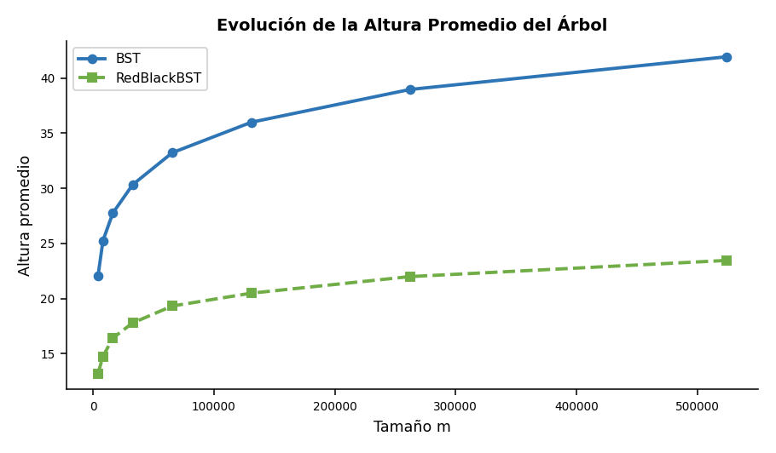
Gráficos del Análisis Empírico
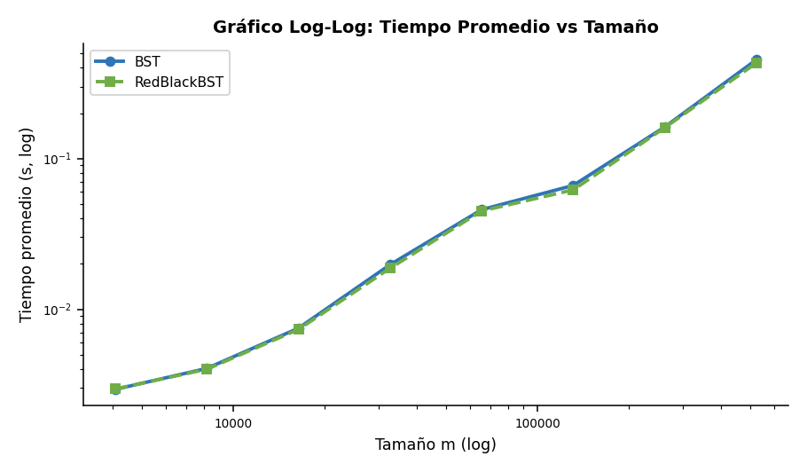

Interpretación de Resultados Empíricos
INTERPRETACIÓN DE RESULTADOS 1. ¿A qué valor parece acercarse log₂(ratio)? Para BST, el promedio de log₂(ratio) entre tamaños consecutivos es ≈ 1.038. Para RedBlackBST, es ≈ 1.027. Ambos valores se aproximan a 1.0, lo que indica que al duplicar m, el tiempo se duplica aproximadamente — comportamiento consistente con O(n log n) en total, o bien O(log n) por operación individual (el costo marginal por operación escala logarítmicamente). 2. ¿El crecimiento se parece a O(log n), O(n) u O(n log n)? Los ratios de tiempo ≈ 2 al doblar m sugieren crecimiento lineal O(n) en el tiempo total para n operaciones. Esto es coherente con O(log n) por operación: n operaciones × O(log n) = O(n log n) ≈ O(n) amortizado cuando log n crece lentamente respecto de n. El gráfico log-log muestra pendientes cercanas a 1, consistente con O(n log n). 3. ¿La altura del árbol ayuda a explicar los tiempos? Sí. Para m = 524,288: BST alcanza altura promedio ≈ 41.9, mientras que RedBlackBST mantiene altura ≈ 23.5. La mayor altura del BST implica rutas de búsqueda más largas para put, get y delete, lo que se traduce en tiempos superiores en escenarios adversos. RedBlackBST garantiza altura O(2 log n), limitando el peor caso de cada operación. 4. ¿Qué estructura demostró ser más estable y eficiente? RedBlackBST presentó menor variabilidad en los tiempos y alturas más acotadas en todos los tamaños evaluados. BST, al depender del orden de inserción, puede degenerar hacia rutas desbalanceadas. Para un inventario dinámico con operaciones mixtas y claves no ordenadas, RedBlackBST es la estructura recomendada por su consistencia garantizada en el peor caso y su menor altura estructural.

Inv_4096
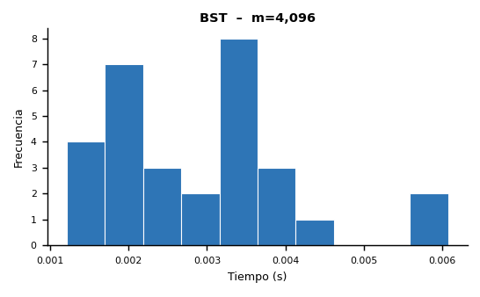
Inventario del Club de Robótica – Experimento m = 4,096

▸ Microdatos – BST
Instancia | Estructura | m | Compras | Consultas | Préstamos | Devoluciones | Bajas | Consultas OK | Consultas Fail | Préstamos OK | Préstamos Fail | Devoluciones OK | Devoluciones Fail | Tamaño Final | Altura Final | Tiempo (s)
1 | BST | 4096 | 1423 | 1200 | 646 | 417 | 410 | 49 | 1151 | 22 | 624 | 0 | 417 | 1356 | 23 | 0.003490
2 | BST | 4096 | 1427 | 1270 | 583 | 410 | 406 | 62 | 1208 | 23 | 560 | 0 | 410 | 1361 | 24 | 0.003929
3 | BST | 4096 | 1461 | 1226 | 597 | 392 | 420 | 43 | 1183 | 18 | 579 | 0 | 392 | 1379 | 22 | 0.003570
4 | BST | 4096 | 1406 | 1241 | 605 | 434 | 410 | 63 | 1178 | 22 | 583 | 0 | 434 | 1346 | 20 | 0.003410
5 | BST | 4096 | 1456 | 1227 | 617 | 399 | 397 | 42 | 1185 | 20 | 597 | 1 | 398 | 1368 | 22 | 0.003121
6 | BST | 4096 | 1462 | 1231 | 601 | 368 | 434 | 52 | 1179 | 29 | 572 | 0 | 368 | 1378 | 22 | 0.002293
7 | BST | 4096 | 1384 | 1234 | 672 | 397 | 409 | 53 | 1181 | 24 | 648 | 0 | 397 | 1315 | 27 | 0.001965
8 | BST | 4096 | 1481 | 1215 | 603 | 416 | 381 | 49 | 1166 | 23 | 580 | 0 | 416 | 1415 | 24 | 0.001941
9 | BST | 4096 | 1413 | 1257 | 620 | 384 | 422 | 47 | 1210 | 31 | 589 | 0 | 384 | 1322 | 23 | 0.001827
10 | BST | 4096 | 1427 | 1254 | 622 | 415 | 378 | 56 | 1198 | 23 | 599 | 0 | 415 | 1342 | 21 | 0.001467
11 | BST | 4096 | 1501 | 1213 | 589 | 393 | 400 | 60 | 1153 | 16 | 573 | 0 | 393 | 1410 | 21 | 0.001241
12 | BST | 4096 | 1500 | 1223 | 626 | 399 | 348 | 59 | 1164 | 23 | 603 | 0 | 399 | 1421 | 22 | 0.001929
13 | BST | 4096 | 1469 | 1271 | 574 | 369 | 413 | 62 | 1209 | 28 | 546 | 0 | 369 | 1392 | 20 | 0.001859
14 | BST | 4096 | 1412 | 1280 | 573 | 395 | 436 | 54 | 1226 | 23 | 550 | 0 | 395 | 1336 | 19 | 0.003642
15 | BST | 4096 | 1398 | 1286 | 621 | 405 | 386 | 58 | 1228 | 22 | 599 | 0 | 405 | 1327 | 20 | 0.003570
16 | BST | 4096 | 1406 | 1230 | 609 | 414 | 437 | 41 | 1189 | 27 | 582 | 0 | 414 | 1325 | 19 | 0.004108
17 | BST | 4096 | 1376 | 1255 | 613 | 435 | 417 | 58 | 1197 | 16 | 597 | 0 | 435 | 1299 | 23 | 0.004123
18 | BST | 4096 | 1446 | 1251 | 605 | 404 | 390 | 43 | 1208 | 18 | 587 | 0 | 404 | 1379 | 22 | 0.004217
19 | BST | 4096 | 1387 | 1242 | 614 | 404 | 449 | 50 | 1192 | 25 | 589 | 0 | 404 | 1300 | 23 | 0.002099
20 | BST | 4096 | 1398 | 1215 | 640 | 432 | 411 | 50 | 1165 | 15 | 625 | 0 | 432 | 1323 | 22 | 0.001215
21 | BST | 4096 | 1407 | 1256 | 606 | 389 | 438 | 56 | 1200 | 20 | 586 | 0 | 389 | 1325 | 21 | 0.001639
22 | BST | 4096 | 1402 | 1265 | 602 | 399 | 428 | 53 | 1212 | 26 | 576 | 0 | 399 | 1334 | 23 | 0.006073
23 | BST | 4096 | 1442 | 1226 | 591 | 383 | 454 | 60 | 1166 | 13 | 578 | 0 | 383 | 1364 | 24 | 0.005618
24 | BST | 4096 | 1432 | 1210 | 636 | 409 | 409 | 56 | 1154 | 26 | 610 | 0 | 409 | 1357 | 22 | 0.003493
25 | BST | 4096 | 1418 | 1235 | 593 | 448 | 402 | 40 | 1195 | 25 | 568 | 1 | 447 | 1349 | 23 | 0.003606
26 | BST | 4096 | 1455 | 1260 | 598 | 390 | 393 | 51 | 1209 | 26 | 572 | 0 | 390 | 1369 | 21 | 0.002322
27 | BST | 4096 | 1418 | 1248 | 630 | 380 | 420 | 50 | 1198 | 23 | 607 | 0 | 380 | 1347 | 26 | 0.002391
28 | BST | 4096 | 1382 | 1226 | 627 | 427 | 434 | 47 | 1179 | 27 | 600 | 0 | 427 | 1311 | 21 | 0.003267
29 | BST | 4096 | 1443 | 1222 | 622 | 406 | 403 | 53 | 1169 | 26 | 596 | 0 | 406 | 1368 | 21 | 0.002707
30 | BST | 4096 | 1442 | 1237 | 584 | 417 | 416 | 53 | 1184 | 19 | 565 | 0 | 417 | 1356 | 21 | 0.002038

▸ Microdatos – RedBlackBST
Instancia | Estructura | m | Compras | Consultas | Préstamos | Devoluciones | Bajas | Consultas OK | Consultas Fail | Préstamos OK | Préstamos Fail | Devoluciones OK | Devoluciones Fail | Tamaño Final | Altura Final | Tiempo (s)
1 | RedBlackBST | 4096 | 1423 | 1200 | 646 | 417 | 410 | 49 | 1151 | 21 | 625 | 0 | 417 | 1356 | 13 | 0.004499
2 | RedBlackBST | 4096 | 1427 | 1270 | 583 | 410 | 406 | 62 | 1208 | 17 | 566 | 0 | 410 | 1361 | 14 | 0.004177
3 | RedBlackBST | 4096 | 1461 | 1226 | 597 | 392 | 420 | 43 | 1183 | 16 | 581 | 1 | 391 | 1379 | 13 | 0.003350
4 | RedBlackBST | 4096 | 1406 | 1241 | 605 | 434 | 410 | 63 | 1178 | 16 | 589 | 0 | 434 | 1346 | 13 | 0.003405
5 | RedBlackBST | 4096 | 1456 | 1227 | 617 | 399 | 397 | 42 | 1185 | 16 | 601 | 1 | 398 | 1368 | 12 | 0.003399
6 | RedBlackBST | 4096 | 1462 | 1231 | 601 | 368 | 434 | 52 | 1179 | 21 | 580 | 1 | 367 | 1378 | 12 | 0.002098
7 | RedBlackBST | 4096 | 1384 | 1234 | 672 | 397 | 409 | 53 | 1181 | 20 | 652 | 0 | 397 | 1315 | 13 | 0.002048
8 | RedBlackBST | 4096 | 1481 | 1215 | 603 | 416 | 381 | 49 | 1166 | 15 | 588 | 0 | 416 | 1415 | 13 | 0.001862
9 | RedBlackBST | 4096 | 1413 | 1257 | 620 | 384 | 422 | 47 | 1210 | 26 | 594 | 0 | 384 | 1322 | 13 | 0.001228
10 | RedBlackBST | 4096 | 1427 | 1254 | 622 | 415 | 378 | 56 | 1198 | 20 | 602 | 0 | 415 | 1342 | 13 | 0.001320
11 | RedBlackBST | 4096 | 1501 | 1213 | 589 | 393 | 400 | 60 | 1153 | 12 | 577 | 0 | 393 | 1410 | 14 | 0.001412
12 | RedBlackBST | 4096 | 1500 | 1223 | 626 | 399 | 348 | 59 | 1164 | 20 | 606 | 0 | 399 | 1421 | 13 | 0.001478
13 | RedBlackBST | 4096 | 1469 | 1271 | 574 | 369 | 413 | 62 | 1209 | 24 | 550 | 0 | 369 | 1392 | 13 | 0.001886
14 | RedBlackBST | 4096 | 1412 | 1280 | 573 | 395 | 436 | 54 | 1226 | 17 | 556 | 0 | 395 | 1336 | 14 | 0.004172
15 | RedBlackBST | 4096 | 1398 | 1286 | 621 | 405 | 386 | 58 | 1228 | 18 | 603 | 0 | 405 | 1327 | 14 | 0.004068
16 | RedBlackBST | 4096 | 1406 | 1230 | 609 | 414 | 437 | 41 | 1189 | 23 | 586 | 0 | 414 | 1325 | 14 | 0.004394
17 | RedBlackBST | 4096 | 1376 | 1255 | 613 | 435 | 417 | 58 | 1197 | 14 | 599 | 0 | 435 | 1299 | 14 | 0.004455
18 | RedBlackBST | 4096 | 1446 | 1251 | 605 | 404 | 390 | 43 | 1208 | 15 | 590 | 0 | 404 | 1379 | 13 | 0.004504
19 | RedBlackBST | 4096 | 1387 | 1242 | 614 | 404 | 449 | 50 | 1192 | 20 | 594 | 0 | 404 | 1300 | 13 | 0.001776
20 | RedBlackBST | 4096 | 1398 | 1215 | 640 | 432 | 411 | 50 | 1165 | 12 | 628 | 0 | 432 | 1323 | 13 | 0.002039
21 | RedBlackBST | 4096 | 1407 | 1256 | 606 | 389 | 438 | 56 | 1200 | 16 | 590 | 0 | 389 | 1325 | 13 | 0.003547
22 | RedBlackBST | 4096 | 1402 | 1265 | 602 | 399 | 428 | 53 | 1212 | 23 | 579 | 0 | 399 | 1334 | 13 | 0.005749
23 | RedBlackBST | 4096 | 1442 | 1226 | 591 | 383 | 454 | 60 | 1166 | 11 | 580 | 0 | 383 | 1364 | 13 | 0.003556
24 | RedBlackBST | 4096 | 1432 | 1210 | 636 | 409 | 409 | 56 | 1154 | 21 | 615 | 0 | 409 | 1357 | 13 | 0.003447
25 | RedBlackBST | 4096 | 1418 | 1235 | 593 | 448 | 402 | 40 | 1195 | 26 | 567 | 1 | 447 | 1349 | 13 | 0.002752
26 | RedBlackBST | 4096 | 1455 | 1260 | 598 | 390 | 393 | 51 | 1209 | 19 | 579 | 0 | 390 | 1369 | 13 | 0.002537
27 | RedBlackBST | 4096 | 1418 | 1248 | 630 | 380 | 420 | 50 | 1198 | 22 | 608 | 0 | 380 | 1347 | 13 | 0.002789
28 | RedBlackBST | 4096 | 1382 | 1226 | 627 | 427 | 434 | 47 | 1179 | 22 | 605 | 0 | 427 | 1311 | 14 | 0.002514
29 | RedBlackBST | 4096 | 1443 | 1222 | 622 | 406 | 403 | 53 | 1169 | 24 | 598 | 1 | 405 | 1368 | 13 | 0.002315
30 | RedBlackBST | 4096 | 1442 | 1237 | 584 | 417 | 416 | 53 | 1184 | 13 | 571 | 0 | 417 | 1356 | 14 | 0.001888

Estadísticas Descriptivas – Tiempos de Ejecución (elapsed_seconds)

Estadística | BST | RedBlackBST
Mínimo (s) | 0.001215 | 0.001228
Máximo (s) | 0.006073 | 0.005749
Promedio (s) | 0.002939 | 0.002955
Desv. Estándar (s) | 0.001215 | 0.001188
Coef. Variación (%) | 41.35 | 40.21
Altura Promedio | 22.06666667 | 13.2
Altura Máxima | 27 | 14

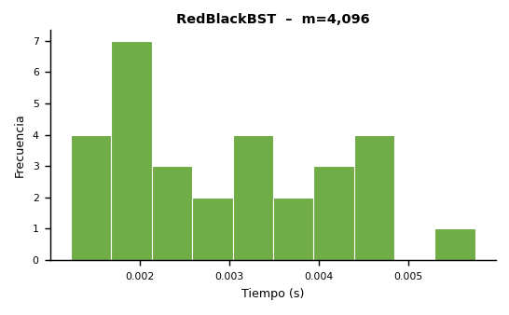
Histogramas – Distribución de Tiempos

Inv_8192
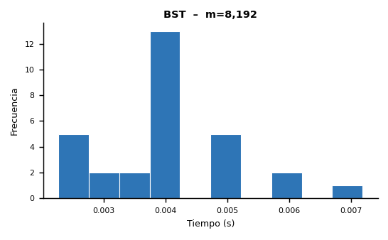
Inventario del Club de Robótica – Experimento m = 8,192

▸ Microdatos – BST
Instancia | Estructura | m | Compras | Consultas | Préstamos | Devoluciones | Bajas | Consultas OK | Consultas Fail | Préstamos OK | Préstamos Fail | Devoluciones OK | Devoluciones Fail | Tamaño Final | Altura Final | Tiempo (s)
1 | BST | 8192 | 2863 | 2448 | 1245 | 818 | 818 | 112 | 2336 | 49 | 1196 | 1 | 817 | 2717 | 24 | 0.004116
2 | BST | 8192 | 2839 | 2482 | 1249 | 818 | 804 | 93 | 2389 | 44 | 1205 | 1 | 817 | 2686 | 24 | 0.004166
3 | BST | 8192 | 2813 | 2474 | 1230 | 842 | 833 | 97 | 2377 | 50 | 1180 | 1 | 841 | 2662 | 25 | 0.004095
4 | BST | 8192 | 2888 | 2431 | 1217 | 833 | 823 | 121 | 2310 | 39 | 1178 | 0 | 833 | 2734 | 22 | 0.003867
5 | BST | 8192 | 2878 | 2421 | 1282 | 830 | 781 | 123 | 2298 | 45 | 1237 | 0 | 830 | 2742 | 29 | 0.003942
6 | BST | 8192 | 2846 | 2560 | 1223 | 722 | 841 | 99 | 2461 | 53 | 1170 | 0 | 722 | 2703 | 25 | 0.004897
7 | BST | 8192 | 2807 | 2437 | 1260 | 817 | 871 | 120 | 2317 | 54 | 1206 | 0 | 817 | 2671 | 25 | 0.006159
8 | BST | 8192 | 2934 | 2455 | 1213 | 777 | 813 | 124 | 2331 | 49 | 1164 | 1 | 776 | 2748 | 27 | 0.004058
9 | BST | 8192 | 2803 | 2448 | 1269 | 817 | 855 | 75 | 2373 | 52 | 1217 | 0 | 817 | 2634 | 25 | 0.003502
10 | BST | 8192 | 2875 | 2435 | 1272 | 790 | 820 | 107 | 2328 | 43 | 1229 | 0 | 790 | 2721 | 27 | 0.002373
11 | BST | 8192 | 2895 | 2453 | 1267 | 795 | 782 | 109 | 2344 | 59 | 1208 | 0 | 795 | 2736 | 22 | 0.003400
12 | BST | 8192 | 2917 | 2433 | 1186 | 816 | 840 | 107 | 2326 | 41 | 1145 | 1 | 815 | 2729 | 26 | 0.002455
13 | BST | 8192 | 2914 | 2388 | 1258 | 831 | 801 | 90 | 2298 | 49 | 1209 | 0 | 831 | 2772 | 26 | 0.002657
14 | BST | 8192 | 2844 | 2484 | 1224 | 805 | 835 | 101 | 2383 | 44 | 1180 | 0 | 805 | 2669 | 22 | 0.002265
15 | BST | 8192 | 2847 | 2466 | 1266 | 813 | 800 | 93 | 2373 | 51 | 1215 | 0 | 813 | 2724 | 24 | 0.002519
16 | BST | 8192 | 2905 | 2432 | 1220 | 811 | 824 | 106 | 2326 | 47 | 1173 | 0 | 811 | 2774 | 25 | 0.004821
17 | BST | 8192 | 2929 | 2447 | 1217 | 790 | 809 | 81 | 2366 | 45 | 1172 | 0 | 790 | 2758 | 24 | 0.004083
18 | BST | 8192 | 2971 | 2431 | 1201 | 780 | 809 | 107 | 2324 | 48 | 1153 | 0 | 780 | 2824 | 27 | 0.003927
19 | BST | 8192 | 2899 | 2484 | 1158 | 788 | 863 | 113 | 2371 | 38 | 1120 | 1 | 787 | 2737 | 23 | 0.003886
20 | BST | 8192 | 2850 | 2463 | 1230 | 802 | 847 | 121 | 2342 | 42 | 1188 | 1 | 801 | 2675 | 26 | 0.003827
21 | BST | 8192 | 2845 | 2507 | 1240 | 827 | 773 | 104 | 2403 | 53 | 1187 | 1 | 826 | 2687 | 23 | 0.003754
22 | BST | 8192 | 2864 | 2520 | 1177 | 828 | 803 | 98 | 2422 | 42 | 1135 | 2 | 826 | 2709 | 26 | 0.004998
23 | BST | 8192 | 2928 | 2472 | 1247 | 766 | 779 | 98 | 2374 | 41 | 1206 | 0 | 766 | 2765 | 30 | 0.007183
24 | BST | 8192 | 2891 | 2411 | 1234 | 838 | 818 | 99 | 2312 | 47 | 1187 | 0 | 838 | 2740 | 24 | 0.002781
25 | BST | 8192 | 2880 | 2477 | 1246 | 786 | 803 | 112 | 2365 | 57 | 1189 | 0 | 786 | 2728 | 25 | 0.004228
26 | BST | 8192 | 2830 | 2526 | 1196 | 845 | 795 | 98 | 2428 | 44 | 1152 | 0 | 845 | 2666 | 29 | 0.005135
27 | BST | 8192 | 2940 | 2474 | 1187 | 805 | 786 | 107 | 2367 | 49 | 1138 | 0 | 805 | 2781 | 28 | 0.004229
28 | BST | 8192 | 2823 | 2481 | 1270 | 781 | 837 | 91 | 2390 | 41 | 1229 | 0 | 781 | 2651 | 24 | 0.005910
29 | BST | 8192 | 2815 | 2536 | 1201 | 822 | 818 | 111 | 2425 | 49 | 1152 | 0 | 822 | 2657 | 25 | 0.005198
30 | BST | 8192 | 2900 | 2467 | 1207 | 825 | 793 | 84 | 2383 | 55 | 1152 | 1 | 824 | 2762 | 26 | 0.003056

▸ Microdatos – RedBlackBST
Instancia | Estructura | m | Compras | Consultas | Préstamos | Devoluciones | Bajas | Consultas OK | Consultas Fail | Préstamos OK | Préstamos Fail | Devoluciones OK | Devoluciones Fail | Tamaño Final | Altura Final | Tiempo (s)
1 | RedBlackBST | 8192 | 2863 | 2448 | 1245 | 818 | 818 | 112 | 2336 | 43 | 1202 | 1 | 817 | 2717 | 15 | 0.004159
2 | RedBlackBST | 8192 | 2839 | 2482 | 1249 | 818 | 804 | 93 | 2389 | 34 | 1215 | 1 | 817 | 2686 | 15 | 0.004232
3 | RedBlackBST | 8192 | 2813 | 2474 | 1230 | 842 | 833 | 97 | 2377 | 39 | 1191 | 1 | 841 | 2662 | 15 | 0.004027
4 | RedBlackBST | 8192 | 2888 | 2431 | 1217 | 833 | 823 | 121 | 2310 | 34 | 1183 | 0 | 833 | 2734 | 15 | 0.003839
5 | RedBlackBST | 8192 | 2878 | 2421 | 1282 | 830 | 781 | 123 | 2298 | 38 | 1244 | 1 | 829 | 2742 | 14 | 0.003876
6 | RedBlackBST | 8192 | 2846 | 2560 | 1223 | 722 | 841 | 99 | 2461 | 42 | 1181 | 0 | 722 | 2703 | 14 | 0.006011
7 | RedBlackBST | 8192 | 2807 | 2437 | 1260 | 817 | 871 | 120 | 2317 | 47 | 1213 | 1 | 816 | 2671 | 15 | 0.006131
8 | RedBlackBST | 8192 | 2934 | 2455 | 1213 | 777 | 813 | 124 | 2331 | 43 | 1170 | 1 | 776 | 2748 | 15 | 0.002452
9 | RedBlackBST | 8192 | 2803 | 2448 | 1269 | 817 | 855 | 75 | 2373 | 42 | 1227 | 0 | 817 | 2634 | 16 | 0.002277
10 | RedBlackBST | 8192 | 2875 | 2435 | 1272 | 790 | 820 | 107 | 2328 | 37 | 1235 | 0 | 790 | 2721 | 14 | 0.003469
11 | RedBlackBST | 8192 | 2895 | 2453 | 1267 | 795 | 782 | 109 | 2344 | 45 | 1222 | 0 | 795 | 2736 | 14 | 0.003466
12 | RedBlackBST | 8192 | 2917 | 2433 | 1186 | 816 | 840 | 107 | 2326 | 38 | 1148 | 1 | 815 | 2729 | 15 | 0.002433
13 | RedBlackBST | 8192 | 2914 | 2388 | 1258 | 831 | 801 | 90 | 2298 | 41 | 1217 | 1 | 830 | 2772 | 16 | 0.002359
14 | RedBlackBST | 8192 | 2844 | 2484 | 1224 | 805 | 835 | 101 | 2383 | 38 | 1186 | 0 | 805 | 2669 | 17 | 0.002521
15 | RedBlackBST | 8192 | 2847 | 2466 | 1266 | 813 | 800 | 93 | 2373 | 45 | 1221 | 0 | 813 | 2724 | 15 | 0.002924
16 | RedBlackBST | 8192 | 2905 | 2432 | 1220 | 811 | 824 | 106 | 2326 | 40 | 1180 | 1 | 810 | 2774 | 15 | 0.004036
17 | RedBlackBST | 8192 | 2929 | 2447 | 1217 | 790 | 809 | 81 | 2366 | 39 | 1178 | 0 | 790 | 2758 | 14 | 0.004044
18 | RedBlackBST | 8192 | 2971 | 2431 | 1201 | 780 | 809 | 107 | 2324 | 42 | 1159 | 0 | 780 | 2824 | 15 | 0.003855
19 | RedBlackBST | 8192 | 2899 | 2484 | 1158 | 788 | 863 | 113 | 2371 | 32 | 1126 | 2 | 786 | 2737 | 15 | 0.003802
20 | RedBlackBST | 8192 | 2850 | 2463 | 1230 | 802 | 847 | 121 | 2342 | 36 | 1194 | 1 | 801 | 2675 | 15 | 0.003821
21 | RedBlackBST | 8192 | 2845 | 2507 | 1240 | 827 | 773 | 104 | 2403 | 49 | 1191 | 1 | 826 | 2687 | 14 | 0.003893
22 | RedBlackBST | 8192 | 2864 | 2520 | 1177 | 828 | 803 | 98 | 2422 | 37 | 1140 | 3 | 825 | 2709 | 14 | 0.006967
23 | RedBlackBST | 8192 | 2928 | 2472 | 1247 | 766 | 779 | 98 | 2374 | 34 | 1213 | 0 | 766 | 2765 | 14 | 0.004103
24 | RedBlackBST | 8192 | 2891 | 2411 | 1234 | 838 | 818 | 99 | 2312 | 36 | 1198 | 1 | 837 | 2740 | 15 | 0.003032
25 | RedBlackBST | 8192 | 2880 | 2477 | 1246 | 786 | 803 | 112 | 2365 | 48 | 1198 | 2 | 784 | 2728 | 14 | 0.005159
26 | RedBlackBST | 8192 | 2830 | 2526 | 1196 | 845 | 795 | 98 | 2428 | 36 | 1160 | 0 | 845 | 2666 | 15 | 0.004892
27 | RedBlackBST | 8192 | 2940 | 2474 | 1187 | 805 | 786 | 107 | 2367 | 39 | 1148 | 0 | 805 | 2781 | 15 | 0.004205
28 | RedBlackBST | 8192 | 2823 | 2481 | 1270 | 781 | 837 | 91 | 2390 | 32 | 1238 | 0 | 781 | 2651 | 14 | 0.007859
29 | RedBlackBST | 8192 | 2815 | 2536 | 1201 | 822 | 818 | 111 | 2425 | 39 | 1162 | 1 | 821 | 2657 | 15 | 0.003304
30 | RedBlackBST | 8192 | 2900 | 2467 | 1207 | 825 | 793 | 84 | 2383 | 48 | 1159 | 1 | 824 | 2762 | 14 | 0.002824

Estadísticas Descriptivas – Tiempos de Ejecución (elapsed_seconds)

Estadística | BST | RedBlackBST
Mínimo (s) | 0.002265 | 0.002277
Máximo (s) | 0.007183 | 0.007859
Promedio (s) | 0.004050 | 0.003999
Desv. Estándar (s) | 0.001158 | 0.001338
Coef. Variación (%) | 28.60 | 33.46
Altura Promedio | 25.26666667 | 14.76666667
Altura Máxima | 30 | 17

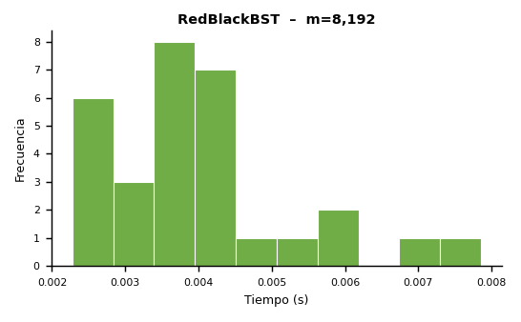
Histogramas – Distribución de Tiempos

Inv_16384
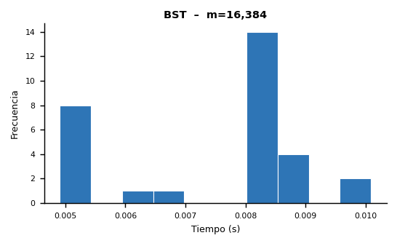
Inventario del Club de Robótica – Experimento m = 16,384

▸ Microdatos – BST
Instancia | Estructura | m | Compras | Consultas | Préstamos | Devoluciones | Bajas | Consultas OK | Consultas Fail | Préstamos OK | Préstamos Fail | Devoluciones OK | Devoluciones Fail | Tamaño Final | Altura Final | Tiempo (s)
1 | BST | 16384 | 5681 | 4950 | 2447 | 1640 | 1666 | 227 | 4723 | 81 | 2366 | 0 | 1640 | 5347 | 29 | 0.006449
2 | BST | 16384 | 5763 | 4809 | 2533 | 1634 | 1645 | 220 | 4589 | 89 | 2444 | 1 | 1633 | 5459 | 28 | 0.006677
3 | BST | 16384 | 5758 | 4871 | 2396 | 1696 | 1663 | 212 | 4659 | 89 | 2307 | 0 | 1696 | 5450 | 27 | 0.005292
4 | BST | 16384 | 5720 | 4884 | 2461 | 1639 | 1680 | 198 | 4686 | 88 | 2373 | 2 | 1637 | 5405 | 28 | 0.004910
5 | BST | 16384 | 5624 | 4957 | 2485 | 1650 | 1668 | 200 | 4757 | 89 | 2396 | 1 | 1649 | 5300 | 24 | 0.005221
6 | BST | 16384 | 5702 | 4963 | 2439 | 1631 | 1649 | 200 | 4763 | 99 | 2340 | 0 | 1631 | 5392 | 29 | 0.004952
7 | BST | 16384 | 5843 | 4796 | 2467 | 1609 | 1669 | 204 | 4592 | 87 | 2380 | 0 | 1609 | 5543 | 28 | 0.005052
8 | BST | 16384 | 5789 | 4837 | 2439 | 1659 | 1660 | 217 | 4620 | 86 | 2353 | 1 | 1658 | 5443 | 28 | 0.008064
9 | BST | 16384 | 5704 | 4896 | 2501 | 1679 | 1604 | 177 | 4719 | 84 | 2417 | 0 | 1679 | 5385 | 29 | 0.008952
10 | BST | 16384 | 5764 | 4872 | 2509 | 1665 | 1574 | 197 | 4675 | 110 | 2399 | 1 | 1664 | 5430 | 28 | 0.008522
11 | BST | 16384 | 5721 | 4988 | 2480 | 1599 | 1596 | 212 | 4776 | 107 | 2373 | 0 | 1599 | 5399 | 25 | 0.008117
12 | BST | 16384 | 5688 | 4921 | 2474 | 1661 | 1640 | 247 | 4674 | 100 | 2374 | 0 | 1661 | 5373 | 28 | 0.008883
13 | BST | 16384 | 5765 | 4909 | 2465 | 1601 | 1644 | 225 | 4684 | 91 | 2374 | 2 | 1599 | 5450 | 28 | 0.008272
14 | BST | 16384 | 5769 | 4925 | 2380 | 1694 | 1616 | 219 | 4706 | 94 | 2286 | 0 | 1694 | 5447 | 33 | 0.008919
15 | BST | 16384 | 5582 | 4977 | 2497 | 1658 | 1670 | 211 | 4766 | 92 | 2405 | 1 | 1657 | 5283 | 30 | 0.008404
16 | BST | 16384 | 5829 | 4915 | 2402 | 1643 | 1595 | 228 | 4687 | 94 | 2308 | 0 | 1643 | 5491 | 27 | 0.010091
17 | BST | 16384 | 5716 | 4959 | 2429 | 1623 | 1657 | 201 | 4758 | 108 | 2321 | 0 | 1623 | 5427 | 29 | 0.005004
18 | BST | 16384 | 5770 | 5002 | 2480 | 1561 | 1571 | 215 | 4787 | 91 | 2389 | 0 | 1561 | 5473 | 26 | 0.004946
19 | BST | 16384 | 5759 | 4815 | 2440 | 1677 | 1693 | 193 | 4622 | 86 | 2354 | 0 | 1677 | 5440 | 26 | 0.008262
20 | BST | 16384 | 5664 | 4880 | 2490 | 1650 | 1700 | 205 | 4675 | 107 | 2383 | 1 | 1649 | 5359 | 25 | 0.008062
21 | BST | 16384 | 5844 | 4861 | 2454 | 1600 | 1625 | 218 | 4643 | 89 | 2365 | 0 | 1600 | 5539 | 27 | 0.008517
22 | BST | 16384 | 5738 | 4968 | 2455 | 1623 | 1600 | 214 | 4754 | 92 | 2363 | 0 | 1623 | 5439 | 27 | 0.008272
23 | BST | 16384 | 5627 | 4954 | 2427 | 1741 | 1635 | 206 | 4748 | 95 | 2332 | 1 | 1740 | 5316 | 27 | 0.008161
24 | BST | 16384 | 5617 | 5039 | 2498 | 1621 | 1609 | 217 | 4822 | 78 | 2420 | 0 | 1621 | 5320 | 28 | 0.008207
25 | BST | 16384 | 5727 | 4914 | 2499 | 1582 | 1662 | 201 | 4713 | 89 | 2410 | 0 | 1582 | 5388 | 28 | 0.008102
26 | BST | 16384 | 5591 | 4957 | 2507 | 1606 | 1723 | 209 | 4748 | 86 | 2421 | 1 | 1605 | 5292 | 25 | 0.008228
27 | BST | 16384 | 5760 | 4950 | 2488 | 1613 | 1573 | 211 | 4739 | 89 | 2399 | 0 | 1613 | 5426 | 27 | 0.008082
28 | BST | 16384 | 5699 | 4938 | 2480 | 1601 | 1666 | 202 | 4736 | 118 | 2362 | 1 | 1600 | 5405 | 30 | 0.008937
29 | BST | 16384 | 5684 | 4934 | 2521 | 1648 | 1597 | 206 | 4728 | 99 | 2422 | 1 | 1647 | 5362 | 28 | 0.010016
30 | BST | 16384 | 5685 | 4908 | 2481 | 1690 | 1620 | 222 | 4686 | 85 | 2396 | 0 | 1690 | 5371 | 31 | 0.005003

▸ Microdatos – RedBlackBST
Instancia | Estructura | m | Compras | Consultas | Préstamos | Devoluciones | Bajas | Consultas OK | Consultas Fail | Préstamos OK | Préstamos Fail | Devoluciones OK | Devoluciones Fail | Tamaño Final | Altura Final | Tiempo (s)
1 | RedBlackBST | 16384 | 5681 | 4950 | 2447 | 1640 | 1666 | 227 | 4723 | 68 | 2379 | 0 | 1640 | 5347 | 16 | 0.006236
2 | RedBlackBST | 16384 | 5763 | 4809 | 2533 | 1634 | 1645 | 220 | 4589 | 69 | 2464 | 2 | 1632 | 5459 | 17 | 0.005758
3 | RedBlackBST | 16384 | 5758 | 4871 | 2396 | 1696 | 1663 | 212 | 4659 | 75 | 2321 | 1 | 1695 | 5450 | 17 | 0.004974
4 | RedBlackBST | 16384 | 5720 | 4884 | 2461 | 1639 | 1680 | 198 | 4686 | 77 | 2384 | 3 | 1636 | 5405 | 16 | 0.005126
5 | RedBlackBST | 16384 | 5624 | 4957 | 2485 | 1650 | 1668 | 200 | 4757 | 72 | 2413 | 1 | 1649 | 5300 | 16 | 0.005021
6 | RedBlackBST | 16384 | 5702 | 4963 | 2439 | 1631 | 1649 | 200 | 4763 | 80 | 2359 | 0 | 1631 | 5392 | 16 | 0.004803
7 | RedBlackBST | 16384 | 5843 | 4796 | 2467 | 1609 | 1669 | 204 | 4592 | 75 | 2392 | 0 | 1609 | 5543 | 17 | 0.005737
8 | RedBlackBST | 16384 | 5789 | 4837 | 2439 | 1659 | 1660 | 217 | 4620 | 67 | 2372 | 2 | 1657 | 5443 | 18 | 0.008826
9 | RedBlackBST | 16384 | 5704 | 4896 | 2501 | 1679 | 1604 | 177 | 4719 | 73 | 2428 | 0 | 1679 | 5385 | 17 | 0.008689
10 | RedBlackBST | 16384 | 5764 | 4872 | 2509 | 1665 | 1574 | 197 | 4675 | 91 | 2418 | 3 | 1662 | 5430 | 17 | 0.008446
11 | RedBlackBST | 16384 | 5721 | 4988 | 2480 | 1599 | 1596 | 212 | 4776 | 94 | 2386 | 1 | 1598 | 5399 | 16 | 0.007749
12 | RedBlackBST | 16384 | 5688 | 4921 | 2474 | 1661 | 1640 | 247 | 4674 | 79 | 2395 | 0 | 1661 | 5373 | 15 | 0.008819
13 | RedBlackBST | 16384 | 5765 | 4909 | 2465 | 1601 | 1644 | 225 | 4684 | 71 | 2394 | 2 | 1599 | 5450 | 17 | 0.008422
14 | RedBlackBST | 16384 | 5769 | 4925 | 2380 | 1694 | 1616 | 219 | 4706 | 69 | 2311 | 0 | 1694 | 5447 | 16 | 0.008475
15 | RedBlackBST | 16384 | 5582 | 4977 | 2497 | 1658 | 1670 | 211 | 4766 | 77 | 2420 | 3 | 1655 | 5283 | 16 | 0.010728
16 | RedBlackBST | 16384 | 5829 | 4915 | 2402 | 1643 | 1595 | 228 | 4687 | 82 | 2320 | 0 | 1643 | 5491 | 16 | 0.004982
17 | RedBlackBST | 16384 | 5716 | 4959 | 2429 | 1623 | 1657 | 201 | 4758 | 86 | 2343 | 1 | 1622 | 5427 | 16 | 0.004893
18 | RedBlackBST | 16384 | 5770 | 5002 | 2480 | 1561 | 1571 | 215 | 4787 | 79 | 2401 | 1 | 1560 | 5473 | 17 | 0.005604
19 | RedBlackBST | 16384 | 5759 | 4815 | 2440 | 1677 | 1693 | 193 | 4622 | 75 | 2365 | 0 | 1677 | 5440 | 16 | 0.007817
20 | RedBlackBST | 16384 | 5664 | 4880 | 2490 | 1650 | 1700 | 205 | 4675 | 86 | 2404 | 3 | 1647 | 5359 | 17 | 0.009037
21 | RedBlackBST | 16384 | 5844 | 4861 | 2454 | 1600 | 1625 | 218 | 4643 | 74 | 2380 | 2 | 1598 | 5539 | 16 | 0.008479
22 | RedBlackBST | 16384 | 5738 | 4968 | 2455 | 1623 | 1600 | 214 | 4754 | 78 | 2377 | 2 | 1621 | 5439 | 17 | 0.007824
23 | RedBlackBST | 16384 | 5627 | 4954 | 2427 | 1741 | 1635 | 206 | 4748 | 81 | 2346 | 2 | 1739 | 5316 | 16 | 0.007854
24 | RedBlackBST | 16384 | 5617 | 5039 | 2498 | 1621 | 1609 | 217 | 4822 | 64 | 2434 | 0 | 1621 | 5320 | 17 | 0.008014
25 | RedBlackBST | 16384 | 5727 | 4914 | 2499 | 1582 | 1662 | 201 | 4713 | 76 | 2423 | 0 | 1582 | 5388 | 16 | 0.008321
26 | RedBlackBST | 16384 | 5591 | 4957 | 2507 | 1606 | 1723 | 209 | 4748 | 74 | 2433 | 1 | 1605 | 5292 | 17 | 0.007639
27 | RedBlackBST | 16384 | 5760 | 4950 | 2488 | 1613 | 1573 | 211 | 4739 | 78 | 2410 | 0 | 1613 | 5426 | 17 | 0.009310
28 | RedBlackBST | 16384 | 5699 | 4938 | 2480 | 1601 | 1666 | 202 | 4736 | 99 | 2381 | 1 | 1600 | 5405 | 16 | 0.008267
29 | RedBlackBST | 16384 | 5684 | 4934 | 2521 | 1648 | 1597 | 206 | 4728 | 84 | 2437 | 3 | 1645 | 5362 | 16 | 0.009781
30 | RedBlackBST | 16384 | 5685 | 4908 | 2481 | 1690 | 1620 | 222 | 4686 | 72 | 2409 | 0 | 1690 | 5371 | 16 | 0.004857

Estadísticas Descriptivas – Tiempos de Ejecución (elapsed_seconds)

Estadística | BST | RedBlackBST
Mínimo (s) | 0.004910 | 0.004803
Máximo (s) | 0.010091 | 0.010728
Promedio (s) | 0.007486 | 0.007350
Desv. Estándar (s) | 0.001651 | 0.001742
Coef. Variación (%) | 22.05 | 23.70
Altura Promedio | 27.76666667 | 16.43333333
Altura Máxima | 33 | 18

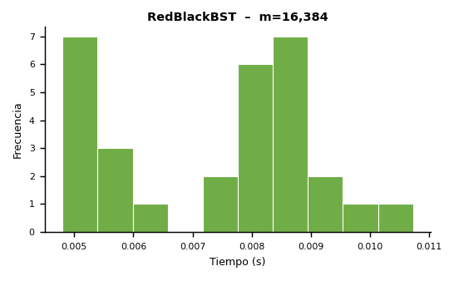
Histogramas – Distribución de Tiempos

Inv_32768
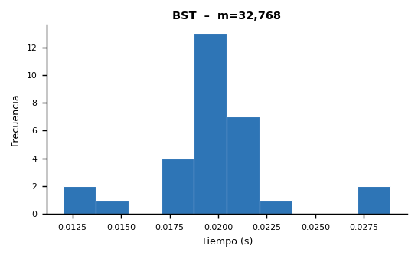
Inventario del Club de Robótica – Experimento m = 32,768

▸ Microdatos – BST
Instancia | Estructura | m | Compras | Consultas | Préstamos | Devoluciones | Bajas | Consultas OK | Consultas Fail | Préstamos OK | Préstamos Fail | Devoluciones OK | Devoluciones Fail | Tamaño Final | Altura Final | Tiempo (s)
1 | BST | 32768 | 11526 | 9776 | 5015 | 3224 | 3227 | 413 | 9363 | 186 | 4829 | 1 | 3223 | 10867 | 28 | 0.012018
2 | BST | 32768 | 11377 | 9831 | 4871 | 3339 | 3350 | 434 | 9397 | 189 | 4682 | 0 | 3339 | 10780 | 30 | 0.012323
3 | BST | 32768 | 11470 | 9824 | 4880 | 3289 | 3305 | 412 | 9412 | 163 | 4717 | 1 | 3288 | 10841 | 28 | 0.014083
4 | BST | 32768 | 11370 | 9855 | 4931 | 3308 | 3304 | 430 | 9425 | 206 | 4725 | 3 | 3305 | 10742 | 29 | 0.019145
5 | BST | 32768 | 11247 | 10111 | 4797 | 3296 | 3317 | 443 | 9668 | 176 | 4621 | 0 | 3296 | 10650 | 33 | 0.020236
6 | BST | 32768 | 11475 | 9810 | 4968 | 3268 | 3247 | 436 | 9374 | 187 | 4781 | 1 | 3267 | 10816 | 29 | 0.017531
7 | BST | 32768 | 11504 | 9903 | 4846 | 3179 | 3336 | 432 | 9471 | 193 | 4653 | 1 | 3178 | 10847 | 28 | 0.017389
8 | BST | 32768 | 11375 | 9719 | 4974 | 3326 | 3374 | 407 | 9312 | 178 | 4796 | 0 | 3326 | 10732 | 31 | 0.019398
9 | BST | 32768 | 11505 | 9784 | 4879 | 3318 | 3282 | 417 | 9367 | 175 | 4704 | 0 | 3318 | 10881 | 33 | 0.019631
10 | BST | 32768 | 11553 | 9791 | 4926 | 3281 | 3217 | 380 | 9411 | 172 | 4754 | 0 | 3281 | 10927 | 29 | 0.021753
11 | BST | 32768 | 11366 | 9870 | 4847 | 3321 | 3364 | 439 | 9431 | 170 | 4677 | 0 | 3321 | 10714 | 30 | 0.020422
12 | BST | 32768 | 11419 | 9781 | 4947 | 3360 | 3261 | 397 | 9384 | 201 | 4746 | 0 | 3360 | 10820 | 33 | 0.020375
13 | BST | 32768 | 11458 | 9943 | 4845 | 3252 | 3270 | 457 | 9486 | 167 | 4678 | 0 | 3252 | 10862 | 29 | 0.020727
14 | BST | 32768 | 11595 | 9913 | 4820 | 3283 | 3157 | 433 | 9480 | 194 | 4626 | 2 | 3281 | 10988 | 29 | 0.018825
15 | BST | 32768 | 11543 | 9847 | 4861 | 3256 | 3261 | 413 | 9434 | 179 | 4682 | 0 | 3256 | 10946 | 34 | 0.027573
16 | BST | 32768 | 11484 | 9800 | 4861 | 3322 | 3301 | 399 | 9401 | 187 | 4674 | 2 | 3320 | 10869 | 30 | 0.019709
17 | BST | 32768 | 11366 | 9907 | 4926 | 3296 | 3273 | 388 | 9519 | 175 | 4751 | 1 | 3295 | 10763 | 31 | 0.021451
18 | BST | 32768 | 11513 | 9813 | 4854 | 3304 | 3284 | 393 | 9420 | 181 | 4673 | 0 | 3304 | 10915 | 31 | 0.019040
19 | BST | 32768 | 11473 | 9852 | 4891 | 3266 | 3286 | 416 | 9436 | 203 | 4688 | 0 | 3266 | 10895 | 34 | 0.018533
20 | BST | 32768 | 11465 | 9812 | 4901 | 3300 | 3290 | 408 | 9404 | 186 | 4715 | 2 | 3298 | 10882 | 26 | 0.018041
21 | BST | 32768 | 11473 | 9909 | 4883 | 3242 | 3261 | 387 | 9522 | 221 | 4662 | 1 | 3241 | 10880 | 31 | 0.019529
22 | BST | 32768 | 11357 | 9899 | 4950 | 3161 | 3401 | 387 | 9512 | 197 | 4753 | 2 | 3159 | 10696 | 28 | 0.019245
23 | BST | 32768 | 11580 | 9786 | 4902 | 3261 | 3239 | 423 | 9363 | 172 | 4730 | 1 | 3260 | 10947 | 31 | 0.028870
24 | BST | 32768 | 11413 | 9878 | 4858 | 3275 | 3344 | 399 | 9479 | 191 | 4667 | 1 | 3274 | 10779 | 30 | 0.022096
25 | BST | 32768 | 11330 | 9980 | 4926 | 3266 | 3266 | 438 | 9542 | 195 | 4731 | 0 | 3266 | 10724 | 31 | 0.021551
26 | BST | 32768 | 11410 | 9843 | 4945 | 3301 | 3269 | 402 | 9441 | 204 | 4741 | 0 | 3301 | 10796 | 33 | 0.021223
27 | BST | 32768 | 11422 | 10011 | 4765 | 3245 | 3325 | 401 | 9610 | 189 | 4576 | 1 | 3244 | 10760 | 31 | 0.020855
28 | BST | 32768 | 11541 | 9709 | 4868 | 3308 | 3342 | 413 | 9296 | 190 | 4678 | 0 | 3308 | 10885 | 28 | 0.022443
29 | BST | 32768 | 11476 | 9810 | 4965 | 3155 | 3362 | 432 | 9378 | 199 | 4766 | 1 | 3154 | 10853 | 33 | 0.019219
30 | BST | 32768 | 11367 | 9935 | 4894 | 3283 | 3289 | 412 | 9523 | 183 | 4711 | 1 | 3282 | 10725 | 29 | 0.019260

▸ Microdatos – RedBlackBST
Instancia | Estructura | m | Compras | Consultas | Préstamos | Devoluciones | Bajas | Consultas OK | Consultas Fail | Préstamos OK | Préstamos Fail | Devoluciones OK | Devoluciones Fail | Tamaño Final | Altura Final | Tiempo (s)
1 | RedBlackBST | 32768 | 11526 | 9776 | 5015 | 3224 | 3227 | 413 | 9363 | 159 | 4856 | 3 | 3221 | 10867 | 17 | 0.011648
2 | RedBlackBST | 32768 | 11377 | 9831 | 4871 | 3339 | 3350 | 434 | 9397 | 153 | 4718 | 1 | 3338 | 10780 | 17 | 0.011684
3 | RedBlackBST | 32768 | 11470 | 9824 | 4880 | 3289 | 3305 | 412 | 9412 | 136 | 4744 | 1 | 3288 | 10841 | 18 | 0.017714
4 | RedBlackBST | 32768 | 11370 | 9855 | 4931 | 3308 | 3304 | 430 | 9425 | 166 | 4765 | 4 | 3304 | 10742 | 18 | 0.016619
5 | RedBlackBST | 32768 | 11247 | 10111 | 4797 | 3296 | 3317 | 443 | 9668 | 144 | 4653 | 3 | 3293 | 10650 | 18 | 0.017713
6 | RedBlackBST | 32768 | 11475 | 9810 | 4968 | 3268 | 3247 | 436 | 9374 | 158 | 4810 | 3 | 3265 | 10816 | 18 | 0.017901
7 | RedBlackBST | 32768 | 11504 | 9903 | 4846 | 3179 | 3336 | 432 | 9471 | 165 | 4681 | 2 | 3177 | 10847 | 17 | 0.024257
8 | RedBlackBST | 32768 | 11375 | 9719 | 4974 | 3326 | 3374 | 407 | 9312 | 150 | 4824 | 2 | 3324 | 10732 | 18 | 0.017420
9 | RedBlackBST | 32768 | 11505 | 9784 | 4879 | 3318 | 3282 | 417 | 9367 | 144 | 4735 | 2 | 3316 | 10881 | 18 | 0.022373
10 | RedBlackBST | 32768 | 11553 | 9791 | 4926 | 3281 | 3217 | 380 | 9411 | 150 | 4776 | 1 | 3280 | 10927 | 18 | 0.020163
11 | RedBlackBST | 32768 | 11366 | 9870 | 4847 | 3321 | 3364 | 439 | 9431 | 139 | 4708 | 0 | 3321 | 10714 | 19 | 0.019669
12 | RedBlackBST | 32768 | 11419 | 9781 | 4947 | 3360 | 3261 | 397 | 9384 | 165 | 4782 | 3 | 3357 | 10820 | 19 | 0.019365
13 | RedBlackBST | 32768 | 11458 | 9943 | 4845 | 3252 | 3270 | 457 | 9486 | 152 | 4693 | 0 | 3252 | 10862 | 18 | 0.019841
14 | RedBlackBST | 32768 | 11595 | 9913 | 4820 | 3283 | 3157 | 433 | 9480 | 167 | 4653 | 4 | 3279 | 10988 | 18 | 0.018916
15 | RedBlackBST | 32768 | 11543 | 9847 | 4861 | 3256 | 3261 | 413 | 9434 | 149 | 4712 | 1 | 3255 | 10946 | 17 | 0.020089
16 | RedBlackBST | 32768 | 11484 | 9800 | 4861 | 3322 | 3301 | 399 | 9401 | 154 | 4707 | 2 | 3320 | 10869 | 18 | 0.018904
17 | RedBlackBST | 32768 | 11366 | 9907 | 4926 | 3296 | 3273 | 388 | 9519 | 148 | 4778 | 2 | 3294 | 10763 | 18 | 0.019020
18 | RedBlackBST | 32768 | 11513 | 9813 | 4854 | 3304 | 3284 | 393 | 9420 | 156 | 4698 | 2 | 3302 | 10915 | 17 | 0.017898
19 | RedBlackBST | 32768 | 11473 | 9852 | 4891 | 3266 | 3286 | 416 | 9436 | 169 | 4722 | 0 | 3266 | 10895 | 17 | 0.017411
20 | RedBlackBST | 32768 | 11465 | 9812 | 4901 | 3300 | 3290 | 408 | 9404 | 158 | 4743 | 3 | 3297 | 10882 | 18 | 0.016909
21 | RedBlackBST | 32768 | 11473 | 9909 | 4883 | 3242 | 3261 | 387 | 9522 | 183 | 4700 | 5 | 3237 | 10880 | 17 | 0.018672
22 | RedBlackBST | 32768 | 11357 | 9899 | 4950 | 3161 | 3401 | 387 | 9512 | 159 | 4791 | 2 | 3159 | 10696 | 17 | 0.017492
23 | RedBlackBST | 32768 | 11580 | 9786 | 4902 | 3261 | 3239 | 423 | 9363 | 142 | 4760 | 3 | 3258 | 10947 | 18 | 0.018789
24 | RedBlackBST | 32768 | 11413 | 9878 | 4858 | 3275 | 3344 | 399 | 9479 | 158 | 4700 | 1 | 3274 | 10779 | 18 | 0.021013
25 | RedBlackBST | 32768 | 11330 | 9980 | 4926 | 3266 | 3266 | 438 | 9542 | 168 | 4758 | 3 | 3263 | 10724 | 17 | 0.020813
26 | RedBlackBST | 32768 | 11410 | 9843 | 4945 | 3301 | 3269 | 402 | 9441 | 175 | 4770 | 1 | 3300 | 10796 | 18 | 0.019397
27 | RedBlackBST | 32768 | 11422 | 10011 | 4765 | 3245 | 3325 | 401 | 9610 | 164 | 4601 | 2 | 3243 | 10760 | 18 | 0.018913
28 | RedBlackBST | 32768 | 11541 | 9709 | 4868 | 3308 | 3342 | 413 | 9296 | 155 | 4713 | 3 | 3305 | 10885 | 18 | 0.019943
29 | RedBlackBST | 32768 | 11476 | 9810 | 4965 | 3155 | 3362 | 432 | 9378 | 160 | 4805 | 2 | 3153 | 10853 | 18 | 0.018108
30 | RedBlackBST | 32768 | 11367 | 9935 | 4894 | 3283 | 3289 | 412 | 9523 | 156 | 4738 | 2 | 3281 | 10725 | 19 | 0.022555

Estadísticas Descriptivas – Tiempos de Ejecución (elapsed_seconds)

Estadística | BST | RedBlackBST
Mínimo (s) | 0.012018 | 0.011648
Máximo (s) | 0.028870 | 0.024257
Promedio (s) | 0.019750 | 0.018707
Desv. Estándar (s) | 0.003411 | 0.002579
Coef. Variación (%) | 17.27 | 13.79
Altura Promedio | 30.33333333 | 17.8
Altura Máxima | 34 | 19

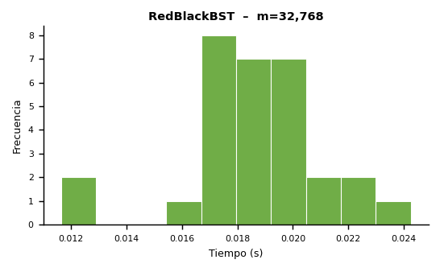
Histogramas – Distribución de Tiempos

Inv_65536
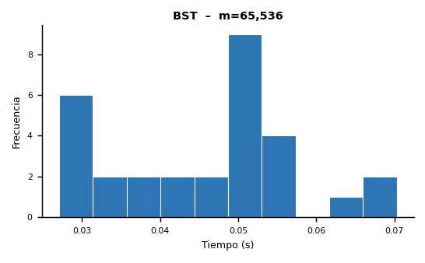
Inventario del Club de Robótica – Experimento m = 65,536

▸ Microdatos – BST
Instancia | Estructura | m | Compras | Consultas | Préstamos | Devoluciones | Bajas | Consultas OK | Consultas Fail | Préstamos OK | Préstamos Fail | Devoluciones OK | Devoluciones Fail | Tamaño Final | Altura Final | Tiempo (s)
1 | BST | 65536 | 22979 | 19783 | 9704 | 6624 | 6446 | 841 | 18942 | 363 | 9341 | 3 | 6621 | 21765 | 35 | 0.044322
2 | BST | 65536 | 22839 | 19858 | 9859 | 6433 | 6547 | 834 | 19024 | 364 | 9495 | 3 | 6430 | 21616 | 30 | 0.052557
3 | BST | 65536 | 22865 | 19769 | 9816 | 6550 | 6536 | 811 | 18958 | 376 | 9440 | 0 | 6550 | 21632 | 33 | 0.049379
4 | BST | 65536 | 22772 | 19676 | 9941 | 6684 | 6463 | 815 | 18861 | 370 | 9571 | 2 | 6682 | 21570 | 36 | 0.036222
5 | BST | 65536 | 22972 | 19598 | 9788 | 6571 | 6607 | 859 | 18739 | 389 | 9399 | 4 | 6567 | 21783 | 33 | 0.070304
6 | BST | 65536 | 22943 | 19776 | 9833 | 6441 | 6543 | 779 | 18997 | 367 | 9466 | 1 | 6440 | 21677 | 32 | 0.052976
7 | BST | 65536 | 23085 | 19528 | 9837 | 6586 | 6500 | 825 | 18703 | 379 | 9458 | 0 | 6586 | 21820 | 38 | 0.049552
8 | BST | 65536 | 22723 | 19678 | 9861 | 6553 | 6721 | 820 | 18858 | 380 | 9481 | 2 | 6551 | 21478 | 31 | 0.027070
9 | BST | 65536 | 23014 | 19685 | 9744 | 6533 | 6560 | 870 | 18815 | 391 | 9353 | 0 | 6533 | 21782 | 31 | 0.050396
10 | BST | 65536 | 22909 | 19805 | 9738 | 6638 | 6446 | 868 | 18937 | 361 | 9377 | 1 | 6637 | 21638 | 30 | 0.056946
11 | BST | 65536 | 22867 | 19491 | 9798 | 6762 | 6618 | 796 | 18695 | 366 | 9432 | 4 | 6758 | 21602 | 35 | 0.055260
12 | BST | 65536 | 22957 | 19515 | 9831 | 6624 | 6609 | 839 | 18676 | 385 | 9446 | 1 | 6623 | 21717 | 38 | 0.051683
13 | BST | 65536 | 22938 | 19701 | 9809 | 6584 | 6504 | 856 | 18845 | 367 | 9442 | 1 | 6583 | 21681 | 32 | 0.067937
14 | BST | 65536 | 22962 | 19675 | 9810 | 6475 | 6614 | 865 | 18810 | 393 | 9417 | 2 | 6473 | 21714 | 36 | 0.049384
15 | BST | 65536 | 22794 | 19709 | 9873 | 6454 | 6706 | 826 | 18883 | 378 | 9495 | 2 | 6452 | 21598 | 33 | 0.046918
16 | BST | 65536 | 22922 | 19795 | 9844 | 6453 | 6522 | 849 | 18946 | 366 | 9478 | 4 | 6449 | 21682 | 30 | 0.040783
17 | BST | 65536 | 22969 | 19576 | 9853 | 6538 | 6600 | 862 | 18714 | 385 | 9468 | 3 | 6535 | 21719 | 37 | 0.034577
18 | BST | 65536 | 22988 | 19615 | 9838 | 6512 | 6583 | 840 | 18775 | 338 | 9500 | 1 | 6511 | 21743 | 30 | 0.051163
19 | BST | 65536 | 22925 | 19619 | 9808 | 6505 | 6679 | 865 | 18754 | 339 | 9469 | 2 | 6503 | 21638 | 31 | 0.027522
20 | BST | 65536 | 23017 | 19559 | 9849 | 6563 | 6548 | 837 | 18722 | 379 | 9470 | 3 | 6560 | 21739 | 37 | 0.028049
21 | BST | 65536 | 22824 | 19715 | 9882 | 6496 | 6619 | 794 | 18921 | 359 | 9523 | 0 | 6496 | 21592 | 35 | 0.048347
22 | BST | 65536 | 22945 | 19761 | 9789 | 6506 | 6535 | 830 | 18931 | 382 | 9407 | 2 | 6504 | 21636 | 32 | 0.062638
23 | BST | 65536 | 23019 | 19539 | 9809 | 6517 | 6652 | 822 | 18717 | 405 | 9404 | 0 | 6517 | 21751 | 33 | 0.051790
24 | BST | 65536 | 22943 | 19615 | 9866 | 6598 | 6514 | 811 | 18804 | 363 | 9503 | 2 | 6596 | 21703 | 34 | 0.027153
25 | BST | 65536 | 22884 | 19658 | 9918 | 6651 | 6425 | 804 | 18854 | 364 | 9554 | 1 | 6650 | 21687 | 33 | 0.054340
26 | BST | 65536 | 22868 | 19773 | 9821 | 6606 | 6468 | 856 | 18917 | 360 | 9461 | 1 | 6605 | 21636 | 33 | 0.054390
27 | BST | 65536 | 22703 | 19762 | 10040 | 6517 | 6514 | 797 | 18965 | 392 | 9648 | 2 | 6515 | 21425 | 30 | 0.030123
28 | BST | 65536 | 22958 | 19488 | 9811 | 6693 | 6586 | 822 | 18666 | 359 | 9452 | 1 | 6692 | 21749 | 33 | 0.039151
29 | BST | 65536 | 22942 | 19694 | 9909 | 6508 | 6483 | 801 | 18893 | 357 | 9552 | 1 | 6507 | 21664 | 33 | 0.029536
30 | BST | 65536 | 22934 | 19643 | 9855 | 6562 | 6542 | 824 | 18819 | 386 | 9469 | 0 | 6562 | 21663 | 33 | 0.032387

▸ Microdatos – RedBlackBST
Instancia | Estructura | m | Compras | Consultas | Préstamos | Devoluciones | Bajas | Consultas OK | Consultas Fail | Préstamos OK | Préstamos Fail | Devoluciones OK | Devoluciones Fail | Tamaño Final | Altura Final | Tiempo (s)
1 | RedBlackBST | 65536 | 22979 | 19783 | 9704 | 6624 | 6446 | 841 | 18942 | 307 | 9397 | 5 | 6619 | 21765 | 18 | 0.049938
2 | RedBlackBST | 65536 | 22839 | 19858 | 9859 | 6433 | 6547 | 834 | 19024 | 303 | 9556 | 7 | 6426 | 21616 | 19 | 0.049900
3 | RedBlackBST | 65536 | 22865 | 19769 | 9816 | 6550 | 6536 | 811 | 18958 | 311 | 9505 | 3 | 6547 | 21632 | 19 | 0.035089
4 | RedBlackBST | 65536 | 22772 | 19676 | 9941 | 6684 | 6463 | 815 | 18861 | 322 | 9619 | 4 | 6680 | 21570 | 19 | 0.044982
5 | RedBlackBST | 65536 | 22972 | 19598 | 9788 | 6571 | 6607 | 859 | 18739 | 343 | 9445 | 10 | 6561 | 21783 | 20 | 0.055369
6 | RedBlackBST | 65536 | 22943 | 19776 | 9833 | 6441 | 6543 | 779 | 18997 | 298 | 9535 | 4 | 6437 | 21677 | 19 | 0.048422
7 | RedBlackBST | 65536 | 23085 | 19528 | 9837 | 6586 | 6500 | 825 | 18703 | 310 | 9527 | 0 | 6586 | 21820 | 20 | 0.028750
8 | RedBlackBST | 65536 | 22723 | 19678 | 9861 | 6553 | 6721 | 820 | 18858 | 325 | 9536 | 8 | 6545 | 21478 | 20 | 0.034776
9 | RedBlackBST | 65536 | 23014 | 19685 | 9744 | 6533 | 6560 | 870 | 18815 | 327 | 9417 | 1 | 6532 | 21782 | 19 | 0.066797
10 | RedBlackBST | 65536 | 22909 | 19805 | 9738 | 6638 | 6446 | 868 | 18937 | 300 | 9438 | 5 | 6633 | 21638 | 20 | 0.052724
11 | RedBlackBST | 65536 | 22867 | 19491 | 9798 | 6762 | 6618 | 796 | 18695 | 290 | 9508 | 5 | 6757 | 21602 | 19 | 0.050933
12 | RedBlackBST | 65536 | 22957 | 19515 | 9831 | 6624 | 6609 | 839 | 18676 | 317 | 9514 | 5 | 6619 | 21717 | 20 | 0.054329
13 | RedBlackBST | 65536 | 22938 | 19701 | 9809 | 6584 | 6504 | 856 | 18845 | 305 | 9504 | 5 | 6579 | 21681 | 20 | 0.047896
14 | RedBlackBST | 65536 | 22962 | 19675 | 9810 | 6475 | 6614 | 865 | 18810 | 330 | 9480 | 8 | 6467 | 21714 | 21 | 0.035217
15 | RedBlackBST | 65536 | 22794 | 19709 | 9873 | 6454 | 6706 | 826 | 18883 | 321 | 9552 | 5 | 6449 | 21598 | 19 | 0.056452
16 | RedBlackBST | 65536 | 22922 | 19795 | 9844 | 6453 | 6522 | 849 | 18946 | 311 | 9533 | 8 | 6445 | 21682 | 19 | 0.031125
17 | RedBlackBST | 65536 | 22969 | 19576 | 9853 | 6538 | 6600 | 862 | 18714 | 328 | 9525 | 6 | 6532 | 21719 | 20 | 0.060814
18 | RedBlackBST | 65536 | 22988 | 19615 | 9838 | 6512 | 6583 | 840 | 18775 | 289 | 9549 | 4 | 6508 | 21743 | 19 | 0.047997
19 | RedBlackBST | 65536 | 22925 | 19619 | 9808 | 6505 | 6679 | 865 | 18754 | 289 | 9519 | 2 | 6503 | 21638 | 19 | 0.026500
20 | RedBlackBST | 65536 | 23017 | 19559 | 9849 | 6563 | 6548 | 837 | 18722 | 314 | 9535 | 3 | 6560 | 21739 | 19 | 0.035969
21 | RedBlackBST | 65536 | 22824 | 19715 | 9882 | 6496 | 6619 | 794 | 18921 | 311 | 9571 | 3 | 6493 | 21592 | 19 | 0.051826
22 | RedBlackBST | 65536 | 22945 | 19761 | 9789 | 6506 | 6535 | 830 | 18931 | 314 | 9475 | 7 | 6499 | 21636 | 18 | 0.050821
23 | RedBlackBST | 65536 | 23019 | 19539 | 9809 | 6517 | 6652 | 822 | 18717 | 352 | 9457 | 1 | 6516 | 21751 | 19 | 0.027711
24 | RedBlackBST | 65536 | 22943 | 19615 | 9866 | 6598 | 6514 | 811 | 18804 | 320 | 9546 | 6 | 6592 | 21703 | 19 | 0.051003
25 | RedBlackBST | 65536 | 22884 | 19658 | 9918 | 6651 | 6425 | 804 | 18854 | 307 | 9611 | 4 | 6647 | 21687 | 20 | 0.053524
26 | RedBlackBST | 65536 | 22868 | 19773 | 9821 | 6606 | 6468 | 856 | 18917 | 300 | 9521 | 2 | 6604 | 21636 | 19 | 0.056434
27 | RedBlackBST | 65536 | 22703 | 19762 | 10040 | 6517 | 6514 | 797 | 18965 | 342 | 9698 | 3 | 6514 | 21425 | 20 | 0.026409
28 | RedBlackBST | 65536 | 22958 | 19488 | 9811 | 6693 | 6586 | 822 | 18666 | 305 | 9506 | 3 | 6690 | 21749 | 20 | 0.027656
29 | RedBlackBST | 65536 | 22942 | 19694 | 9909 | 6508 | 6483 | 801 | 18893 | 308 | 9601 | 2 | 6506 | 21664 | 19 | 0.037184
30 | RedBlackBST | 65536 | 22934 | 19643 | 9855 | 6562 | 6542 | 824 | 18819 | 340 | 9515 | 2 | 6560 | 21663 | 19 | 0.049905

Estadísticas Descriptivas – Tiempos de Ejecución (elapsed_seconds)

Estadística | BST | RedBlackBST
Mínimo (s) | 0.027070 | 0.026409
Máximo (s) | 0.070304 | 0.066797
Promedio (s) | 0.045762 | 0.044882
Desv. Estándar (s) | 0.012214 | 0.011375
Coef. Variación (%) | 26.69 | 25.34
Altura Promedio | 33.23333333 | 19.33333333
Altura Máxima | 38 | 21

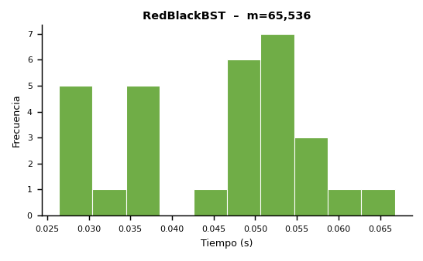
Histogramas – Distribución de Tiempos

Inv_131072
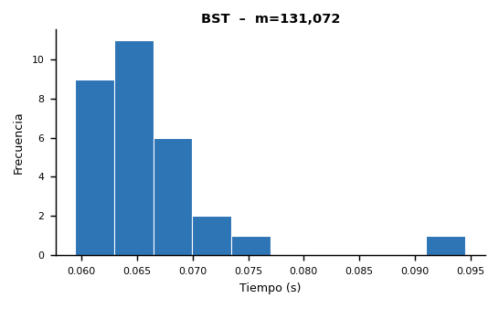
Inventario del Club de Robótica – Experimento m = 131,072

▸ Microdatos – BST
Instancia | Estructura | m | Compras | Consultas | Préstamos | Devoluciones | Bajas | Consultas OK | Consultas Fail | Préstamos OK | Préstamos Fail | Devoluciones OK | Devoluciones Fail | Tamaño Final | Altura Final | Tiempo (s)
1 | BST | 131072 | 45795 | 39328 | 19634 | 13196 | 13119 | 1634 | 37694 | 781 | 18853 | 7 | 13189 | 43280 | 35 | 0.065661
2 | BST | 131072 | 45559 | 39507 | 19714 | 13103 | 13189 | 1594 | 37913 | 717 | 18997 | 3 | 13100 | 43177 | 34 | 0.065805
3 | BST | 131072 | 45739 | 39369 | 19565 | 13084 | 13315 | 1686 | 37683 | 734 | 18831 | 4 | 13080 | 43249 | 36 | 0.059692
4 | BST | 131072 | 45872 | 39341 | 19465 | 13303 | 13091 | 1627 | 37714 | 758 | 18707 | 2 | 13301 | 43419 | 38 | 0.066982
5 | BST | 131072 | 45742 | 39553 | 19609 | 12943 | 13225 | 1689 | 37864 | 747 | 18862 | 3 | 12940 | 43232 | 34 | 0.094551
6 | BST | 131072 | 45889 | 39462 | 19534 | 12984 | 13203 | 1613 | 37849 | 715 | 18819 | 2 | 12982 | 43412 | 34 | 0.063689
7 | BST | 131072 | 45841 | 39393 | 19579 | 12984 | 13275 | 1654 | 37739 | 773 | 18806 | 3 | 12981 | 43361 | 35 | 0.059419
8 | BST | 131072 | 45825 | 38778 | 19786 | 13336 | 13347 | 1662 | 37116 | 763 | 19023 | 6 | 13330 | 43302 | 39 | 0.067099
9 | BST | 131072 | 45829 | 39452 | 19589 | 13126 | 13076 | 1657 | 37795 | 737 | 18852 | 11 | 13115 | 43406 | 37 | 0.061939
10 | BST | 131072 | 45897 | 39128 | 19526 | 13220 | 13301 | 1690 | 37438 | 703 | 18823 | 7 | 13213 | 43440 | 41 | 0.063982
11 | BST | 131072 | 45794 | 39174 | 19924 | 13131 | 13049 | 1626 | 37548 | 755 | 19169 | 5 | 13126 | 43338 | 36 | 0.064546
12 | BST | 131072 | 46196 | 38881 | 19871 | 13100 | 13024 | 1677 | 37204 | 727 | 19144 | 3 | 13097 | 43691 | 36 | 0.064771
13 | BST | 131072 | 45791 | 39568 | 19633 | 13052 | 13028 | 1658 | 37910 | 729 | 18904 | 3 | 13049 | 43276 | 35 | 0.065642
14 | BST | 131072 | 45709 | 39352 | 19534 | 13325 | 13152 | 1644 | 37708 | 773 | 18761 | 4 | 13321 | 43142 | 37 | 0.069230
15 | BST | 131072 | 46181 | 39316 | 19674 | 12823 | 13078 | 1672 | 37644 | 785 | 18889 | 6 | 12817 | 43682 | 37 | 0.062883
16 | BST | 131072 | 46003 | 39314 | 19561 | 13074 | 13120 | 1616 | 37698 | 763 | 18798 | 2 | 13072 | 43470 | 37 | 0.064225
17 | BST | 131072 | 45910 | 39366 | 19918 | 12928 | 12950 | 1604 | 37762 | 803 | 19115 | 6 | 12922 | 43365 | 37 | 0.061980
18 | BST | 131072 | 45758 | 39638 | 19499 | 13147 | 13030 | 1688 | 37950 | 737 | 18762 | 4 | 13143 | 43315 | 36 | 0.068656
19 | BST | 131072 | 46033 | 39402 | 19664 | 13070 | 12903 | 1679 | 37723 | 782 | 18882 | 2 | 13068 | 43511 | 38 | 0.066387
20 | BST | 131072 | 45952 | 39307 | 19680 | 13110 | 13023 | 1650 | 37657 | 721 | 18959 | 3 | 13107 | 43476 | 35 | 0.070050
21 | BST | 131072 | 45861 | 39246 | 19774 | 13004 | 13187 | 1646 | 37600 | 706 | 19068 | 5 | 12999 | 43354 | 33 | 0.076407
22 | BST | 131072 | 45986 | 39278 | 19843 | 12971 | 12994 | 1697 | 37581 | 712 | 19131 | 6 | 12965 | 43473 | 35 | 0.066995
23 | BST | 131072 | 46078 | 39269 | 19601 | 13042 | 13082 | 1668 | 37601 | 713 | 18888 | 0 | 13042 | 43647 | 38 | 0.060262
24 | BST | 131072 | 45948 | 39158 | 19790 | 13041 | 13135 | 1685 | 37473 | 749 | 19041 | 5 | 13036 | 43437 | 34 | 0.065515
25 | BST | 131072 | 45579 | 39677 | 19698 | 13060 | 13058 | 1624 | 38053 | 703 | 18995 | 4 | 13056 | 43155 | 37 | 0.062748
26 | BST | 131072 | 45968 | 39250 | 19598 | 13224 | 13032 | 1651 | 37599 | 726 | 18872 | 6 | 13218 | 43502 | 37 | 0.060878
27 | BST | 131072 | 45880 | 39307 | 19633 | 13076 | 13176 | 1686 | 37621 | 756 | 18877 | 4 | 13072 | 43410 | 35 | 0.069094
28 | BST | 131072 | 45704 | 39237 | 19759 | 13335 | 13037 | 1668 | 37569 | 736 | 19023 | 3 | 13332 | 43301 | 35 | 0.065496
29 | BST | 131072 | 46053 | 39472 | 19504 | 13064 | 12979 | 1609 | 37863 | 750 | 18754 | 3 | 13061 | 43652 | 34 | 0.073288
30 | BST | 131072 | 45775 | 39238 | 19661 | 13224 | 13174 | 1672 | 37566 | 751 | 18910 | 6 | 13218 | 43337 | 35 | 0.060203

▸ Microdatos – RedBlackBST
Instancia | Estructura | m | Compras | Consultas | Préstamos | Devoluciones | Bajas | Consultas OK | Consultas Fail | Préstamos OK | Préstamos Fail | Devoluciones OK | Devoluciones Fail | Tamaño Final | Altura Final | Tiempo (s)
1 | RedBlackBST | 131072 | 45795 | 39328 | 19634 | 13196 | 13119 | 1634 | 37694 | 642 | 18992 | 10 | 13186 | 43280 | 20 | 0.068559
2 | RedBlackBST | 131072 | 45559 | 39507 | 19714 | 13103 | 13189 | 1594 | 37913 | 605 | 19109 | 6 | 13097 | 43177 | 20 | 0.062438
3 | RedBlackBST | 131072 | 45739 | 39369 | 19565 | 13084 | 13315 | 1686 | 37683 | 614 | 18951 | 6 | 13078 | 43249 | 21 | 0.063889
4 | RedBlackBST | 131072 | 45872 | 39341 | 19465 | 13303 | 13091 | 1627 | 37714 | 651 | 18814 | 5 | 13298 | 43419 | 21 | 0.096602
5 | RedBlackBST | 131072 | 45742 | 39553 | 19609 | 12943 | 13225 | 1689 | 37864 | 627 | 18982 | 9 | 12934 | 43232 | 20 | 0.061039
6 | RedBlackBST | 131072 | 45889 | 39462 | 19534 | 12984 | 13203 | 1613 | 37849 | 611 | 18923 | 6 | 12978 | 43412 | 21 | 0.060651
7 | RedBlackBST | 131072 | 45841 | 39393 | 19579 | 12984 | 13275 | 1654 | 37739 | 652 | 18927 | 7 | 12977 | 43361 | 20 | 0.063152
8 | RedBlackBST | 131072 | 45825 | 38778 | 19786 | 13336 | 13347 | 1662 | 37116 | 625 | 19161 | 9 | 13327 | 43302 | 20 | 0.058340
9 | RedBlackBST | 131072 | 45829 | 39452 | 19589 | 13126 | 13076 | 1657 | 37795 | 618 | 18971 | 14 | 13112 | 43406 | 20 | 0.060188
10 | RedBlackBST | 131072 | 45897 | 39128 | 19526 | 13220 | 13301 | 1690 | 37438 | 600 | 18926 | 15 | 13205 | 43440 | 21 | 0.060547
11 | RedBlackBST | 131072 | 45794 | 39174 | 19924 | 13131 | 13049 | 1626 | 37548 | 633 | 19291 | 9 | 13122 | 43338 | 20 | 0.061955
12 | RedBlackBST | 131072 | 46196 | 38881 | 19871 | 13100 | 13024 | 1677 | 37204 | 607 | 19264 | 7 | 13093 | 43691 | 20 | 0.060892
13 | RedBlackBST | 131072 | 45791 | 39568 | 19633 | 13052 | 13028 | 1658 | 37910 | 607 | 19026 | 4 | 13048 | 43276 | 21 | 0.057299
14 | RedBlackBST | 131072 | 45709 | 39352 | 19534 | 13325 | 13152 | 1644 | 37708 | 648 | 18886 | 7 | 13318 | 43142 | 21 | 0.058969
15 | RedBlackBST | 131072 | 46181 | 39316 | 19674 | 12823 | 13078 | 1672 | 37644 | 670 | 19004 | 9 | 12814 | 43682 | 20 | 0.057998
16 | RedBlackBST | 131072 | 46003 | 39314 | 19561 | 13074 | 13120 | 1616 | 37698 | 631 | 18930 | 13 | 13061 | 43470 | 20 | 0.060178
17 | RedBlackBST | 131072 | 45910 | 39366 | 19918 | 12928 | 12950 | 1604 | 37762 | 671 | 19247 | 8 | 12920 | 43365 | 21 | 0.056732
18 | RedBlackBST | 131072 | 45758 | 39638 | 19499 | 13147 | 13030 | 1688 | 37950 | 615 | 18884 | 10 | 13137 | 43315 | 21 | 0.058642
19 | RedBlackBST | 131072 | 46033 | 39402 | 19664 | 13070 | 12903 | 1679 | 37723 | 657 | 19007 | 5 | 13065 | 43511 | 21 | 0.061463
20 | RedBlackBST | 131072 | 45952 | 39307 | 19680 | 13110 | 13023 | 1650 | 37657 | 610 | 19070 | 8 | 13102 | 43476 | 21 | 0.070016
21 | RedBlackBST | 131072 | 45861 | 39246 | 19774 | 13004 | 13187 | 1646 | 37600 | 583 | 19191 | 14 | 12990 | 43354 | 21 | 0.058918
22 | RedBlackBST | 131072 | 45986 | 39278 | 19843 | 12971 | 12994 | 1697 | 37581 | 593 | 19250 | 10 | 12961 | 43473 | 20 | 0.058101
23 | RedBlackBST | 131072 | 46078 | 39269 | 19601 | 13042 | 13082 | 1668 | 37601 | 590 | 19011 | 6 | 13036 | 43647 | 21 | 0.055608
24 | RedBlackBST | 131072 | 45948 | 39158 | 19790 | 13041 | 13135 | 1685 | 37473 | 637 | 19153 | 11 | 13030 | 43437 | 21 | 0.058103
25 | RedBlackBST | 131072 | 45579 | 39677 | 19698 | 13060 | 13058 | 1624 | 38053 | 582 | 19116 | 10 | 13050 | 43155 | 20 | 0.056926
26 | RedBlackBST | 131072 | 45968 | 39250 | 19598 | 13224 | 13032 | 1651 | 37599 | 603 | 18995 | 7 | 13217 | 43502 | 20 | 0.058775
27 | RedBlackBST | 131072 | 45880 | 39307 | 19633 | 13076 | 13176 | 1686 | 37621 | 641 | 18992 | 4 | 13072 | 43410 | 21 | 0.066485
28 | RedBlackBST | 131072 | 45704 | 39237 | 19759 | 13335 | 13037 | 1668 | 37569 | 621 | 19138 | 8 | 13327 | 43301 | 21 | 0.067238
29 | RedBlackBST | 131072 | 46053 | 39472 | 19504 | 13064 | 12979 | 1609 | 37863 | 624 | 18880 | 8 | 13056 | 43652 | 20 | 0.062270
30 | RedBlackBST | 131072 | 45775 | 39238 | 19661 | 13224 | 13174 | 1672 | 37566 | 639 | 19022 | 11 | 13213 | 43337 | 20 | 0.055691

Estadísticas Descriptivas – Tiempos de Ejecución (elapsed_seconds)

Estadística | BST | RedBlackBST
Mínimo (s) | 0.059419 | 0.055608
Máximo (s) | 0.094551 | 0.096602
Promedio (s) | 0.066269 | 0.061922
Desv. Estándar (s) | 0.006610 | 0.007489
Coef. Variación (%) | 9.97 | 12.09
Altura Promedio | 36 | 20.5
Altura Máxima | 41 | 21

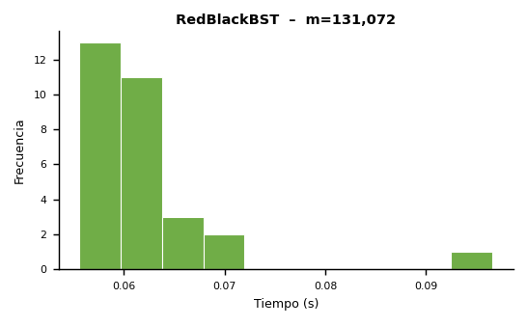
Histogramas – Distribución de Tiempos

Inv_262144
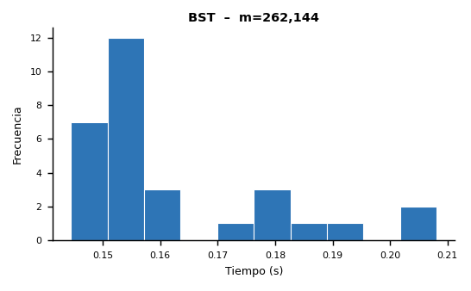
Inventario del Club de Robótica – Experimento m = 262,144

▸ Microdatos – BST
Instancia | Estructura | m | Compras | Consultas | Préstamos | Devoluciones | Bajas | Consultas OK | Consultas Fail | Préstamos OK | Préstamos Fail | Devoluciones OK | Devoluciones Fail | Tamaño Final | Altura Final | Tiempo (s)
1 | BST | 262144 | 91990 | 78735 | 39180 | 25971 | 26268 | 3284 | 75451 | 1488 | 37692 | 9 | 25962 | 87063 | 39 | 0.157035
2 | BST | 262144 | 91681 | 78970 | 39536 | 26012 | 25945 | 3408 | 75562 | 1482 | 38054 | 6 | 26006 | 86728 | 37 | 0.182832
3 | BST | 262144 | 91830 | 78735 | 39252 | 26258 | 26069 | 3303 | 75432 | 1451 | 37801 | 4 | 26254 | 86892 | 38 | 0.147815
4 | BST | 262144 | 91829 | 78590 | 38901 | 26368 | 26456 | 3264 | 75326 | 1492 | 37409 | 5 | 26363 | 86796 | 37 | 0.153125
5 | BST | 262144 | 91677 | 78757 | 39245 | 26294 | 26171 | 3282 | 75475 | 1487 | 37758 | 8 | 26286 | 86776 | 36 | 0.144456
6 | BST | 262144 | 92062 | 78303 | 39465 | 26353 | 25961 | 3256 | 75047 | 1576 | 37889 | 7 | 26346 | 87008 | 39 | 0.150962
7 | BST | 262144 | 91348 | 78864 | 39229 | 26302 | 26401 | 3370 | 75494 | 1503 | 37726 | 2 | 26300 | 86520 | 39 | 0.150544
8 | BST | 262144 | 91679 | 78463 | 39261 | 26453 | 26288 | 3312 | 75151 | 1467 | 37794 | 8 | 26445 | 86781 | 45 | 0.192065
9 | BST | 262144 | 91661 | 78507 | 39181 | 26373 | 26422 | 3214 | 75293 | 1443 | 37738 | 8 | 26365 | 86690 | 40 | 0.147854
10 | BST | 262144 | 91675 | 79046 | 39236 | 26085 | 26102 | 3350 | 75696 | 1475 | 37761 | 10 | 26075 | 86635 | 37 | 0.149085
11 | BST | 262144 | 91958 | 78302 | 39224 | 26369 | 26291 | 3243 | 75059 | 1428 | 37796 | 10 | 26359 | 86946 | 38 | 0.157704
12 | BST | 262144 | 91633 | 78805 | 39417 | 26170 | 26119 | 3395 | 75410 | 1463 | 37954 | 11 | 26159 | 86730 | 39 | 0.156281
13 | BST | 262144 | 91435 | 78884 | 39292 | 26249 | 26284 | 3260 | 75624 | 1435 | 37857 | 1 | 26248 | 86489 | 39 | 0.157197
14 | BST | 262144 | 92107 | 78468 | 39285 | 25986 | 26298 | 3384 | 75084 | 1535 | 37750 | 1 | 25985 | 87004 | 39 | 0.152270
15 | BST | 262144 | 91954 | 78192 | 39454 | 26209 | 26335 | 3360 | 74832 | 1575 | 37879 | 6 | 26203 | 86927 | 39 | 0.177096
16 | BST | 262144 | 91707 | 78578 | 39506 | 26115 | 26238 | 3282 | 75296 | 1465 | 38041 | 4 | 26111 | 86754 | 42 | 0.146537
17 | BST | 262144 | 91996 | 78802 | 39091 | 26078 | 26177 | 3251 | 75551 | 1505 | 37586 | 8 | 26070 | 86978 | 37 | 0.152030
18 | BST | 262144 | 91702 | 78832 | 39248 | 26343 | 26019 | 3344 | 75488 | 1492 | 37756 | 2 | 26341 | 86706 | 39 | 0.151063
19 | BST | 262144 | 91833 | 78686 | 39380 | 26122 | 26123 | 3302 | 75384 | 1523 | 37857 | 6 | 26116 | 86836 | 40 | 0.157010
20 | BST | 262144 | 91645 | 78595 | 39351 | 26389 | 26164 | 3341 | 75254 | 1424 | 37927 | 6 | 26383 | 86640 | 40 | 0.177388
21 | BST | 262144 | 91682 | 78578 | 39224 | 26227 | 26433 | 3339 | 75239 | 1476 | 37748 | 10 | 26217 | 86628 | 38 | 0.155148
22 | BST | 262144 | 91791 | 78408 | 39426 | 26470 | 26049 | 3342 | 75066 | 1464 | 37962 | 7 | 26463 | 86863 | 38 | 0.150704
23 | BST | 262144 | 91448 | 79112 | 39257 | 26109 | 26218 | 3348 | 75764 | 1477 | 37780 | 4 | 26105 | 86458 | 40 | 0.154335
24 | BST | 262144 | 91763 | 78422 | 39433 | 26198 | 26328 | 3310 | 75112 | 1515 | 37918 | 10 | 26188 | 86876 | 40 | 0.205971
25 | BST | 262144 | 91979 | 78775 | 38980 | 26274 | 26136 | 3337 | 75438 | 1463 | 37517 | 5 | 26269 | 86970 | 37 | 0.156798
26 | BST | 262144 | 91672 | 78286 | 39536 | 26298 | 26352 | 3237 | 75049 | 1474 | 38062 | 9 | 26289 | 86662 | 40 | 0.159453
27 | BST | 262144 | 91914 | 79131 | 39065 | 25898 | 26136 | 3471 | 75660 | 1492 | 37573 | 8 | 25890 | 86910 | 39 | 0.154733
28 | BST | 262144 | 91749 | 78860 | 39199 | 26167 | 26169 | 3260 | 75600 | 1480 | 37719 | 5 | 26162 | 86717 | 36 | 0.175729
29 | BST | 262144 | 92221 | 78134 | 39432 | 26356 | 26001 | 3369 | 74765 | 1542 | 37890 | 12 | 26344 | 87244 | 41 | 0.208116
30 | BST | 262144 | 91789 | 78602 | 39587 | 26093 | 26073 | 3341 | 75261 | 1486 | 38101 | 10 | 26083 | 86865 | 41 | 0.178764

▸ Microdatos – RedBlackBST
Instancia | Estructura | m | Compras | Consultas | Préstamos | Devoluciones | Bajas | Consultas OK | Consultas Fail | Préstamos OK | Préstamos Fail | Devoluciones OK | Devoluciones Fail | Tamaño Final | Altura Final | Tiempo (s)
1 | RedBlackBST | 262144 | 91990 | 78735 | 39180 | 25971 | 26268 | 3284 | 75451 | 1255 | 37925 | 19 | 25952 | 87063 | 22 | 0.178882
2 | RedBlackBST | 262144 | 91681 | 78970 | 39536 | 26012 | 25945 | 3408 | 75562 | 1283 | 38253 | 22 | 25990 | 86728 | 22 | 0.154789
3 | RedBlackBST | 262144 | 91830 | 78735 | 39252 | 26258 | 26069 | 3303 | 75432 | 1234 | 38018 | 9 | 26249 | 86892 | 22 | 0.142736
4 | RedBlackBST | 262144 | 91829 | 78590 | 38901 | 26368 | 26456 | 3264 | 75326 | 1250 | 37651 | 14 | 26354 | 86796 | 22 | 0.177354
5 | RedBlackBST | 262144 | 91677 | 78757 | 39245 | 26294 | 26171 | 3282 | 75475 | 1256 | 37989 | 21 | 26273 | 86776 | 22 | 0.146723
6 | RedBlackBST | 262144 | 92062 | 78303 | 39465 | 26353 | 25961 | 3256 | 75047 | 1329 | 38136 | 22 | 26331 | 87008 | 22 | 0.142593
7 | RedBlackBST | 262144 | 91348 | 78864 | 39229 | 26302 | 26401 | 3370 | 75494 | 1252 | 37977 | 15 | 26287 | 86520 | 22 | 0.160807
8 | RedBlackBST | 262144 | 91679 | 78463 | 39261 | 26453 | 26288 | 3312 | 75151 | 1237 | 38024 | 23 | 26430 | 86781 | 22 | 0.152502
9 | RedBlackBST | 262144 | 91661 | 78507 | 39181 | 26373 | 26422 | 3214 | 75293 | 1228 | 37953 | 20 | 26353 | 86690 | 22 | 0.140109
10 | RedBlackBST | 262144 | 91675 | 79046 | 39236 | 26085 | 26102 | 3350 | 75696 | 1239 | 37997 | 17 | 26068 | 86635 | 22 | 0.177855
11 | RedBlackBST | 262144 | 91958 | 78302 | 39224 | 26369 | 26291 | 3243 | 75059 | 1191 | 38033 | 19 | 26350 | 86946 | 21 | 0.186570
12 | RedBlackBST | 262144 | 91633 | 78805 | 39417 | 26170 | 26119 | 3395 | 75410 | 1237 | 38180 | 26 | 26144 | 86730 | 22 | 0.146450
13 | RedBlackBST | 262144 | 91435 | 78884 | 39292 | 26249 | 26284 | 3260 | 75624 | 1197 | 38095 | 10 | 26239 | 86489 | 22 | 0.184382
14 | RedBlackBST | 262144 | 92107 | 78468 | 39285 | 25986 | 26298 | 3384 | 75084 | 1293 | 37992 | 16 | 25970 | 87004 | 22 | 0.143387
15 | RedBlackBST | 262144 | 91954 | 78192 | 39454 | 26209 | 26335 | 3360 | 74832 | 1322 | 38132 | 12 | 26197 | 86927 | 22 | 0.165992
16 | RedBlackBST | 262144 | 91707 | 78578 | 39506 | 26115 | 26238 | 3282 | 75296 | 1245 | 38261 | 17 | 26098 | 86754 | 23 | 0.143045
17 | RedBlackBST | 262144 | 91996 | 78802 | 39091 | 26078 | 26177 | 3251 | 75551 | 1261 | 37830 | 21 | 26057 | 86978 | 23 | 0.139870
18 | RedBlackBST | 262144 | 91702 | 78832 | 39248 | 26343 | 26019 | 3344 | 75488 | 1218 | 38030 | 9 | 26334 | 86706 | 22 | 0.177434
19 | RedBlackBST | 262144 | 91833 | 78686 | 39380 | 26122 | 26123 | 3302 | 75384 | 1294 | 38086 | 15 | 26107 | 86836 | 21 | 0.143089
20 | RedBlackBST | 262144 | 91645 | 78595 | 39351 | 26389 | 26164 | 3341 | 75254 | 1184 | 38167 | 16 | 26373 | 86640 | 21 | 0.181127
21 | RedBlackBST | 262144 | 91682 | 78578 | 39224 | 26227 | 26433 | 3339 | 75239 | 1253 | 37971 | 18 | 26209 | 86628 | 21 | 0.163942
22 | RedBlackBST | 262144 | 91791 | 78408 | 39426 | 26470 | 26049 | 3342 | 75066 | 1240 | 38186 | 16 | 26454 | 86863 | 22 | 0.156337
23 | RedBlackBST | 262144 | 91448 | 79112 | 39257 | 26109 | 26218 | 3348 | 75764 | 1259 | 37998 | 12 | 26097 | 86458 | 22 | 0.160820
24 | RedBlackBST | 262144 | 91763 | 78422 | 39433 | 26198 | 26328 | 3310 | 75112 | 1259 | 38174 | 19 | 26179 | 86876 | 22 | 0.154612
25 | RedBlackBST | 262144 | 91979 | 78775 | 38980 | 26274 | 26136 | 3337 | 75438 | 1241 | 37739 | 16 | 26258 | 86970 | 23 | 0.148397
26 | RedBlackBST | 262144 | 91672 | 78286 | 39536 | 26298 | 26352 | 3237 | 75049 | 1251 | 38285 | 18 | 26280 | 86662 | 22 | 0.153437
27 | RedBlackBST | 262144 | 91914 | 79131 | 39065 | 25898 | 26136 | 3471 | 75660 | 1254 | 37811 | 18 | 25880 | 86910 | 22 | 0.148154
28 | RedBlackBST | 262144 | 91749 | 78860 | 39199 | 26167 | 26169 | 3260 | 75600 | 1250 | 37949 | 17 | 26150 | 86717 | 23 | 0.146978
29 | RedBlackBST | 262144 | 92221 | 78134 | 39432 | 26356 | 26001 | 3369 | 74765 | 1280 | 38152 | 17 | 26339 | 87244 | 22 | 0.179137
30 | RedBlackBST | 262144 | 91789 | 78602 | 39587 | 26093 | 26073 | 3341 | 75261 | 1229 | 38358 | 16 | 26077 | 86865 | 22 | 0.209939

Estadísticas Descriptivas – Tiempos de Ejecución (elapsed_seconds)

Estadística | BST | RedBlackBST
Mínimo (s) | 0.144456 | 0.139870
Máximo (s) | 0.208116 | 0.209939
Promedio (s) | 0.162003 | 0.160248
Desv. Estándar (s) | 0.017157 | 0.017775
Coef. Variación (%) | 10.59 | 11.09
Altura Promedio | 38.96666667 | 22
Altura Máxima | 45 | 23

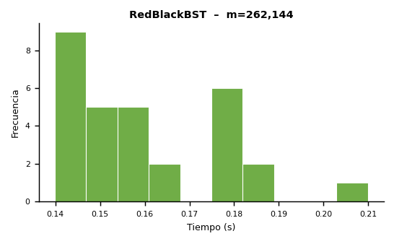
Histogramas – Distribución de Tiempos

Inv_524288
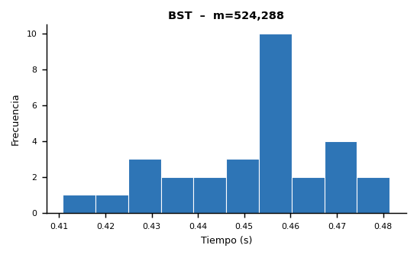
Inventario del Club de Robótica – Experimento m = 524,288

▸ Microdatos – BST
Instancia | Estructura | m | Compras | Consultas | Préstamos | Devoluciones | Bajas | Consultas OK | Consultas Fail | Préstamos OK | Préstamos Fail | Devoluciones OK | Devoluciones Fail | Tamaño Final | Altura Final | Tiempo (s)
1 | BST | 524288 | 183690 | 157161 | 78626 | 52593 | 52218 | 6659 | 150502 | 3048 | 75578 | 17 | 52576 | 173697 | 40 | 0.471837
2 | BST | 524288 | 184060 | 157185 | 78288 | 52008 | 52747 | 6695 | 150490 | 3026 | 75262 | 14 | 51994 | 174016 | 45 | 0.481423
3 | BST | 524288 | 183559 | 157074 | 78820 | 52617 | 52218 | 6675 | 150399 | 3105 | 75715 | 23 | 52594 | 173579 | 44 | 0.465612
4 | BST | 524288 | 183210 | 157279 | 78911 | 52518 | 52370 | 6588 | 150691 | 2909 | 76002 | 9 | 52509 | 173311 | 42 | 0.449309
5 | BST | 524288 | 182803 | 157668 | 78731 | 52461 | 52625 | 6496 | 151172 | 3042 | 75689 | 14 | 52447 | 172922 | 41 | 0.455023
6 | BST | 524288 | 183675 | 157156 | 78455 | 52178 | 52824 | 6605 | 150551 | 2921 | 75534 | 16 | 52162 | 173566 | 42 | 0.444582
7 | BST | 524288 | 183565 | 157290 | 78688 | 52599 | 52146 | 6580 | 150710 | 3027 | 75661 | 16 | 52583 | 173503 | 40 | 0.441801
8 | BST | 524288 | 183285 | 157585 | 78686 | 52559 | 52173 | 6606 | 150979 | 2939 | 75747 | 7 | 52552 | 173485 | 41 | 0.410810
9 | BST | 524288 | 183904 | 157164 | 78705 | 52393 | 52122 | 6607 | 150557 | 2905 | 75800 | 16 | 52377 | 173992 | 45 | 0.434889
10 | BST | 524288 | 183636 | 157236 | 78635 | 52472 | 52309 | 6584 | 150652 | 3044 | 75591 | 13 | 52459 | 173786 | 38 | 0.438748
11 | BST | 524288 | 182984 | 157643 | 78759 | 52578 | 52324 | 6653 | 150990 | 2970 | 75789 | 12 | 52566 | 173013 | 42 | 0.453152
12 | BST | 524288 | 183466 | 157717 | 77947 | 52425 | 52733 | 6535 | 151182 | 2916 | 75031 | 14 | 52411 | 173591 | 41 | 0.455939
13 | BST | 524288 | 183107 | 157072 | 78581 | 52527 | 53001 | 6490 | 150582 | 2952 | 75629 | 9 | 52518 | 173091 | 42 | 0.473169
14 | BST | 524288 | 183937 | 157455 | 78372 | 52306 | 52218 | 6657 | 150798 | 3028 | 75344 | 19 | 52287 | 173962 | 40 | 0.461504
15 | BST | 524288 | 183428 | 157229 | 78778 | 52476 | 52377 | 6789 | 150440 | 2979 | 75799 | 10 | 52466 | 173514 | 43 | 0.474392
16 | BST | 524288 | 182982 | 157541 | 78854 | 52497 | 52414 | 6648 | 150893 | 3027 | 75827 | 13 | 52484 | 173039 | 40 | 0.458930
17 | BST | 524288 | 183510 | 157562 | 78604 | 52328 | 52284 | 6644 | 150918 | 3084 | 75520 | 13 | 52315 | 173449 | 43 | 0.459006
18 | BST | 524288 | 183175 | 157068 | 78648 | 52686 | 52711 | 6686 | 150382 | 2910 | 75738 | 12 | 52674 | 173164 | 45 | 0.459164
19 | BST | 524288 | 183557 | 157206 | 78474 | 52251 | 52800 | 6578 | 150628 | 3055 | 75419 | 10 | 52241 | 173577 | 40 | 0.456996
20 | BST | 524288 | 183443 | 157590 | 78614 | 52389 | 52252 | 6540 | 151050 | 2985 | 75629 | 12 | 52377 | 173749 | 38 | 0.447140
...
Inventario del Club de Robótica – Experimento m = 524,288
▸ Microdatos – BST
Estadística | BST | RedBlackBST
Mínimo (s) | 0.410810 | 0.393552
Máximo (s) | 0.481423 | 0.487463
Promedio (s) | 0.452308 | 0.431053
Desv. Estándar (s) | 0.016693 | 0.019886
Coef. Variación (%) | 3.69 | 4.61
Altura Promedio | 41.93333333 | 23.46666667
Altura Máxima | 47 | 25

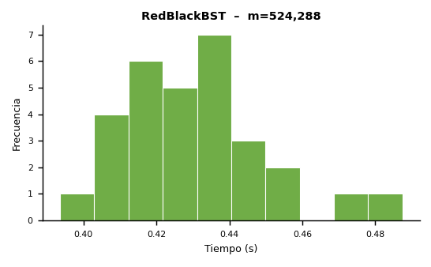
Histogramas – Distribución de Tiempos

